15井上春江
埼玉県環境アドバイザー活動紹介個票 |  |  |  |  |  |  |  | 検索用一覧に戻る

名前 |  | ふりがな |  | 年代 | 所在市町村
井上 春江 |  | いのうえ はるえ |  | 60代 | 桶川市

顔写真又はイラスト |  | 活動状況の写真（1～２枚）


主な専門分野
（１） | 地球温暖化 |  | ワークショップで皆でどう行動したら良いかに気付く手助けをする
（２） | 川の再生活動 |  | 全ての水の流れは、川に始まり川で終わる。水の循環や、自分たちの命となることを理解する

所有資格、経歴

所有資格 | エコドライブ指導員
経歴 | 地球温暖化防止活動推進員・元川口市環境審議会委員・地域の河川清掃活動10年以上
地域等での活動（複数記載可）
所属又は主催団体 |  |  | 団体や個人の活動紹介HP
こどもエコクラブ

環境学習指導可能エリア
全市町村対応可／地域限定 |  | ※ 地域限定の場合：市町村・地域名 |  |  |  | 具体的な場所がある場合
全市町村
講座スタイル（複数〇可） |  | 対象（複数〇可）
講義 | 体験活動 | 未就学児 | 小学生 | 中学生 | 高校生 | 一般（大人） | 事業者
○ | ○ | ○ | ○ | ○ | ○ | ○

連絡先 |  |  |  | ※連絡先非公表の場合又は電話連絡を御希望の場合は、環境政策課 （０４８－８３０－３０１９）へお問い合わせください
MAIL
環境学習指導等の活動実績
全体 | 回数 | 環境学習への延べ参加人数
活動回数 | 4 | 70

主な活動実績の紹介 |  |  |  |  | ※１枚に収まる範囲で記載願います
年 月 | 活動内容（環境学習のテーマ） |  |  | 依頼団体 |  | 主な対象 | 参加人数
 | 地球温暖化について |  |  | 南浦和中学校 |  | 2年生 | 40
毎年 7・8月 | 川の清掃と水の大切さについて |  |  | 川口市 |  | 10人×3回 | 30

以下は選択用の記載ですので、修正等は行わないでください

参照リスト
該当の有無 | ○ | ○
 | - | ×

年代 | 20代
 | 30代
 | 40代
 | 50代
 | 60代
 | 70代
 | 80代
 | 90代

活動エリア | 全市町村
 | 地域限定

主な専門分野 | 自然への愛着
 | 生態系・生物多様性
 | 水質
 | 川の再生活動
 | 大気
 | 地質
 | 地球温暖化
 | 資源・エネルギー
 | 産業
 | 消費生活・衣食住
 | 公害・化学物質
 | ３Ｒ
 | SDGs

日付 | 1月
 | 2月
 | 3月
 | 4月
 | 5月
 | 6月
 | 7月
 | 8月
 | 9月
 | 10月
 | 11月
 | 12月

17入江映子
埼玉県環境アドバイザー活動紹介個票 |  |  |  |  |  |  |  | 検索用一覧に戻る

名前 |  | ふりがな |  | 年代 | 所在市町村
入江 映子 |  | いりえ えいこ |  | 70代 | 久喜市

顔写真又はイラスト |  | 活動状況の写真（1～２枚）
 |  | 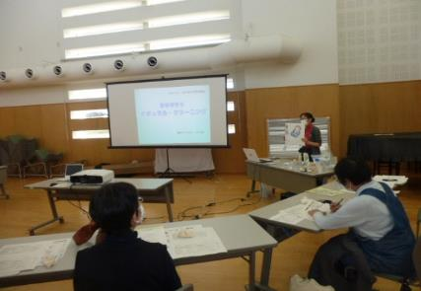

主な専門分野
（１） | 川の再生活動 |  | 家庭からの排水汚染を少なくする方法を伝える
（２） | 消費生活・衣食住 |  | プラスチック、ごみ、有害な日用品、などを減らす方法

所有資格、経歴

所有資格
経歴 | 元川の国アドバイザー、河川浄化対策協議会にて10年以上活動
地域等での活動（複数記載可）
所属又は主催団体 |  |  | 団体や個人の活動紹介HP
久喜市河川浄化対策協議会、エコ栗橋 合成洗剤をやめていのちと自然を守る埼 玉連絡会、日本消費者連盟・洗剤部会 |  |  | 日本消費者連盟洗剤部会HP、久喜市HP

環境学習指導可能エリア
全市町村対応可／地域限定 |  | ※ 地域限定の場合：市町村・地域名 |  |  |  | 具体的な場所がある場合
地域限定 |  | 久喜市内(他は要相談) |  |  |  | 公共交通機関使用・徒歩圏 内
講座スタイル（複数〇可） |  | 対象（複数〇可）
講義 | 体験活動 | 未就学児 | 小学生 | 中学生 | 高校生 | 一般（大人） | 事業者
○ |  |  | ○ | ○ | ○ | ○

連絡先 |  |  |  | ※連絡先非公表の場合又は電話連絡を御希望の場合は、環境政策課 （０４８－８３０－３０１９）へお問い合わせください
MAIL
環境学習指導等の活動実績
全体 | 回数 | 環境学習への延べ参加人数
活動回数 | 5 | 52

主な活動実績の紹介 |  |  |  |  | ※１枚に収まる範囲で記載願います
年 月 | 活動内容（環境学習のテーマ） |  |  | 依頼団体 |  | 主な対象 | 参加人数
2024-06-04 | 合成洗剤と香害被害 |  |  | 生活クラブ生協 |  | 大人 | 10人
2024-08-17 | 水をきれいに |  |  | 河川対策協議会 |  | 大人・小学生 | 12人
2024-09-14 | 合成洗剤と香害被害 |  |  | 生活クラブ生協 |  | 大人 | 8人
2025-10-05 | 香害って何 |  |  | きれいな水と命を守る全国連絡会 |  | 大人 | 15人
2025-10-07 | 水をきれいに |  |  | 栗橋南小放課後ゆうゆうクラブ |  | 大人・小学生 | 7人

以下は選択用の記載ですので、修正等は行わないでください

参照リスト
該当の有無 | ○ | ○
 | - | ×

年代 | 20代
 | 30代
 | 40代
 | 50代
 | 60代
 | 70代
 | 80代
 | 90代

活動エリア | 全市町村
 | 地域限定

主な専門分野 | 自然への愛着
 | 生態系・生物多様性
 | 水質
 | 川の再生活動
 | 大気
 | 地質
 | 地球温暖化
 | 資源・エネルギー
 | 産業
 | 消費生活・衣食住
 | 公害・化学物質
 | ３Ｒ
 | SDGs

日付 | 1月
 | 2月
 | 3月
 | 4月
 | 5月
 | 6月
 | 7月
 | 8月
 | 9月
 | 10月
 | 11月
 | 12月

19鵜飼慶和
埼玉県環境アドバイザー活動紹介個票 |  |  |  |  |  |  |  | 検索用一覧に戻る

名前 |  | ふりがな |  | 年代 | 所在市町村
鵜飼 慶和 |  | うかい よしかず |  | 70代 | 三郷市

顔写真又はイラスト |  | 活動状況の写真（1～２枚）
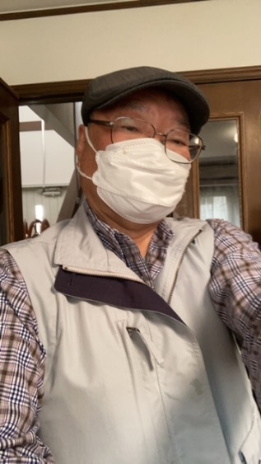 |  | 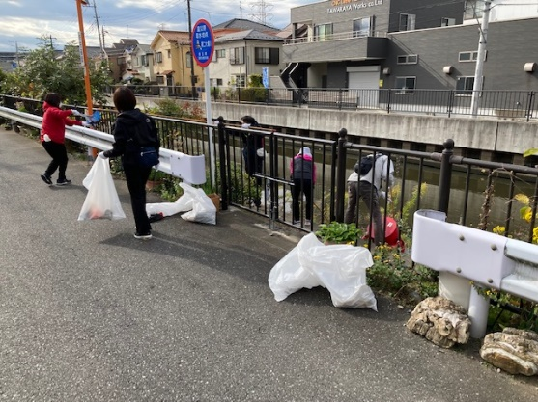 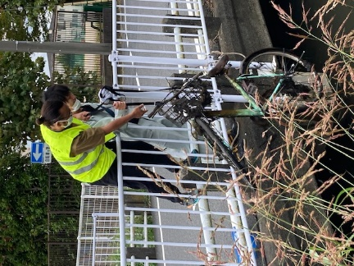

活動のPR |  | 川の清掃活動を通して地域交流を計ります

主な専門分野
（１） | 水質 |  | パックテストによる水質検査方法と汚濁物質の川に及ぼす影響説明
（２） | 川の再生活動 |  | 水質浄化方法などの提案

所有資格、経歴

所有資格 | 水道施設技術管理者、中間処理施設技術管理者、危険物取扱主任者、電気工事士、浄化槽管理士
経歴 | 浄水施設、下水処理施設の運転管理を40年以上経験
地域等での活動（複数記載可）
所属又は主催団体 |  |  | 団体や個人の活動紹介HP
三郷の川をきれいにする会 |  |  | 月1回の清掃活動、年1回の第二大場川清掃大作戦のサポート

環境学習指導可能エリア
全市町村対応可／地域限定 |  | ※ 地域限定の場合：市町村・地域名 |  |  |  | 具体的な場所がある場合
全市町村
講座スタイル（複数〇可） |  | 対象（複数〇可）
講義 | 体験活動 | 未就学児 | 小学生 | 中学生 | 高校生 | 一般（大人） | 事業者
 | ○ |  |  |  |  | ○

連絡先 |  |  |  | ※連絡先非公表の場合又は電話連絡を御希望の場合は、環境政策課 （０４８－８３０－３０１９）へお問い合わせください
MAIL | ukai1952@yahoo.co.jp
環境学習指導等の活動実績
全体 | 回数 | 環境学習への延べ参加人数
活動回数 | 2 | 82

主な活動実績の紹介 |  |  |  |  | ※１枚に収まる範囲で記載願います
年 月 | 活動内容（環境学習のテーマ） |  |  | 依頼団体 |  | 主な対象 | 参加人数
2024.10.5 | 三郷市環境フェスタ 三郷の川をきれいにする会 活動報告と川の浄化対策について展示説明 |  |  | 三郷市 |  | 一般 | 70
2025.2.22 | 三郷市河川指導者講習会 講師参加 三郷市の流れる川の話と浄化対策の提案 |  |  | 三郷市 |  | 一般 | 12

以下は選択用の記載ですので、修正等は行わないでください

参照リスト
該当の有無 | ○ | ○
 | - | ×

年代 | 20代
 | 30代
 | 40代
 | 50代
 | 60代
 | 70代
 | 80代
 | 90代

活動エリア | 全市町村
 | 地域限定

主な専門分野 | 自然への愛着
 | 生態系・生物多様性
 | 水質
 | 川の再生活動
 | 大気
 | 地質
 | 地球温暖化
 | 資源・エネルギー
 | 産業
 | 消費生活・衣食住
 | 公害・化学物質
 | ３Ｒ
 | SDGs

日付 | 1月
 | 2月
 | 3月
 | 4月
 | 5月
 | 6月
 | 7月
 | 8月
 | 9月
 | 10月
 | 11月
 | 12月

21内田貴夫
埼玉県環境アドバイザー活動紹介個票 |  |  |  |  |  |  |  | 検索用一覧に戻る

名前 |  | ふりがな |  | 年代 | 所在市町村
内田 貴夫 |  | うちだ たかお |  | 70代 | 狭山市

顔写真又はイラスト |  | 活動状況の写真（1～２枚）
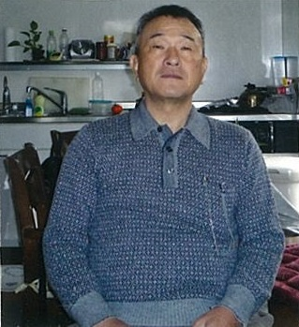 |  | 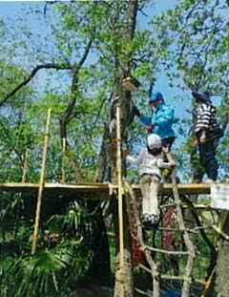 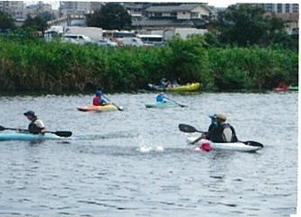

主な専門分野
（１） | 川の再生活動 |  | 川の生き物調査、水質調査
（２）

所有資格、経歴

所有資格 | 令和元年度川の国埼玉検定上級合格
経歴
地域等での活動（複数記載可）
所属又は主催団体 |  |  | 団体や個人の活動紹介HP
ＮＰＯ法人ジョイライフさやま |  |  | http://www.joylife.or.jp/

環境学習指導可能エリア
全市町村対応可／地域限定 |  | ※ 地域限定の場合：市町村・地域名 |  |  |  | 具体的な場所がある場合
地域限定 |  | 狭山市、入間市、飯能市 |  |  |  | 入間川
講座スタイル（複数〇可） |  | 対象（複数〇可）
講義 | 体験活動 | 未就学児 | 小学生 | 中学生 | 高校生 | 一般（大人） | 事業者
 | ○ | ○ | ○

連絡先 |  |  |  | ※連絡先非公表の場合又は電話連絡を御希望の場合は、環境政策課 （０４８－８３０－３０１９）へお問い合わせください
MAIL | tu47man@tbb,t-com,ne,jp
環境学習指導等の活動実績
全体 | 回数 | 環境学習への延べ参加人数
活動回数 | 6 | 153人

主な活動実績の紹介 |  |  |  |  | ※１枚に収まる範囲で記載願います
年 月 | 活動内容（環境学習のテーマ） |  |  | 依頼団体 |  | 主な対象 | 参加人数
令和5年 5月 | 自然の森遊び |  |  | NPO法人ほんきっこ応援団 |  | 小学生、幼児と保護者 | 39人
令和5年 6月 | 田植体験 |  |  | 斉藤ファーム |  | 小学生、幼児と保護者 | 26人
令和5年 6月 | 水質調査体験 |  |  | NPO法人ジョイライフさやま |  | 小学生、幼児と保護者 | 22人
令和5年 7月 | カヤック体験 |  |  | かわうそボロークラブ |  | 小学生、幼児と保護者 | 30人
令和5年 8月 | 地曳網・生態系調査体験 |  |  | 入間川漁業協同組合 |  | 小学生、幼児と保護者 | 26人
令和5年 9月 | 稲刈り体験 |  |  | 斉藤ファーム |  | 小学生、幼児と保護者 | 10人

以下は選択用の記載ですので、修正等は行わないでください

参照リスト
該当の有無 | ○ | ○
 | - | ×

年代 | 20代
 | 30代
 | 40代
 | 50代
 | 60代
 | 70代
 | 80代
 | 90代

活動エリア | 全市町村
 | 地域限定

主な専門分野 | 自然への愛着
 | 生態系・生物多様性
 | 水質
 | 川の再生活動
 | 大気
 | 地質
 | 地球温暖化
 | 資源・エネルギー
 | 産業
 | 消費生活・衣食住
 | 公害・化学物質
 | ３Ｒ
 | SDGs

日付 | 1月
 | 2月
 | 3月
 | 4月
 | 5月
 | 6月
 | 7月
 | 8月
 | 9月
 | 10月
 | 11月
 | 12月

23大高文子
埼玉県環境アドバイザー活動紹介個票 |  |  |  |  |  |  |  | 検索用一覧に戻る

名前 |  | ふりがな |  | 年代 | 所在市町村
大高 文子 |  | おおたか ふみこ |  | 60代 | さいたま市

顔写真又はイラスト |  | 活動状況の写真（1～２枚）
 |  | 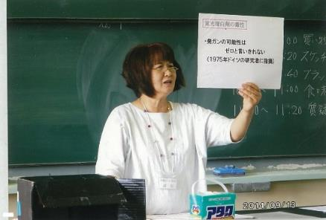

主な専門分野
（１） | 川の再生活動 |  | 生活雑排水による河川の汚染と洗剤について、ナチュラルクリーニング
（２） | 公害・化学物質 |  | 身のまわりの化学物質とPRTR法について

所有資格、経歴

所有資格
経歴 | 元川の国アドバイザー、さいたま市環境審議会委員、さいたま市水環境ネットワーク副会長
地域等での活動（複数記載可）
所属又は主催団体 |  |  | 団体や個人の活動紹介HP
合成洗剤をやめていのちと自然を守る 埼玉連絡会

環境学習指導可能エリア
全市町村対応可／地域限定 |  | ※ 地域限定の場合：市町村・地域名 |  |  |  | 具体的な場所がある場合
全市町村
講座スタイル（複数〇可） |  | 対象（複数〇可）
講義 | 体験活動 | 未就学児 | 小学生 | 中学生 | 高校生 | 一般（大人） | 事業者
○ | ○ | ○ | ○ | ○ | ○ | ○ | ○

連絡先 |  |  |  | ※連絡先非公表の場合又は電話連絡を御希望の場合は、環境政策課 （０４８－８３０－３０１９）へお問い合わせください
MAIL
環境学習指導等の活動実績
全体 | 回数 | 環境学習への延べ参加人数
活動回数 | 2 | 65人

主な活動実績の紹介 |  |  |  |  | ※１枚に収まる範囲で記載願います
年 月 | 活動内容（環境学習のテーマ） |  |  | 依頼団体 |  | 主な対象 | 参加人数
2019 5月 | 石けんと合成洗剤のちがい ナチュラルクリーニング |  |  | 生活クラブ生協 |  | 組合員 | 15人
10月 | さいたま市みどりの祭典 環境にやさしい石けん |  |  | さいたま市みどりの祭典 実行委員会 |  | 一般市民 | 50人

以下は選択用の記載ですので、修正等は行わないでください

参照リスト
該当の有無 | ○ | ○
 | - | ×

年代 | 20代
 | 30代
 | 40代
 | 50代
 | 60代
 | 70代
 | 80代
 | 90代

活動エリア | 全市町村
 | 地域限定

主な専門分野 | 自然への愛着
 | 生態系・生物多様性
 | 水質
 | 川の再生活動
 | 大気
 | 地質
 | 地球温暖化
 | 資源・エネルギー
 | 産業
 | 消費生活・衣食住
 | 公害・化学物質
 | ３Ｒ
 | SDGs

日付 | 1月
 | 2月
 | 3月
 | 4月
 | 5月
 | 6月
 | 7月
 | 8月
 | 9月
 | 10月
 | 11月
 | 12月

24大谷勉
埼玉県環境アドバイザー活動紹介個票 |  |  |  |  |  |  |  | 検索用一覧に戻る

名前 |  | ふりがな |  | 年代 | 所在市町村
大谷 勉 |  | おおたに つとむ |  | 60代 | 坂戸市

顔写真又はイラスト |  | 活動状況の写真（1～２枚）
 |  | 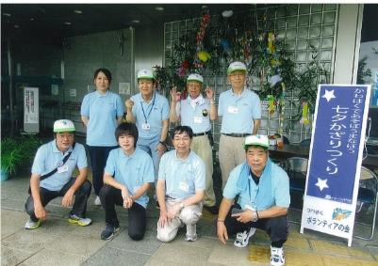

主な専門分野
（１） | 川の再生活動 |  | 自然への愛着
（２） | 川の再生活動 |  | 荒川大模型173、源流から河口までの概要（自然・歴史・再生）解説

所有資格、経歴

所有資格 | 公立小学校サポーター（緑化・生活科等）
経歴 | 元川の国アドバイザー
地域等での活動（複数記載可）
所属又は主催団体 |  |  | 団体や個人の活動紹介HP
県立川の博物館ボランティアの会 |  |  | http://www.river-museum.jp/

環境学習指導可能エリア
全市町村対応可／地域限定 |  | ※ 地域限定の場合：市町村・地域名 |  |  |  | 具体的な場所がある場合
地域限定 |  | 寄居町、坂戸市 |  |  |  | 県立川の博物館
講座スタイル（複数〇可） |  | 対象（複数〇可）
講義 | 体験活動 | 未就学児 | 小学生 | 中学生 | 高校生 | 一般（大人） | 事業者
○ | ○ |  | ○ |  |  | ○

連絡先 |  |  |  | ※連絡先非公表の場合又は電話連絡を御希望の場合は、環境政策課 （０４８－８３０－３０１９）へお問い合わせください
MAIL
環境学習指導等の活動実績
全体 | 回数 | 環境学習への延べ参加人数
活動回数 | 4 | 430

主な活動実績の紹介 |  |  |  |  | ※１枚に収まる範囲で記載願います
年 月 | 活動内容（環境学習のテーマ） |  |  | 依頼団体 |  | 主な対象 | 参加人数
令和５年 ６月 | 水質検査 荒川・宮川・塩川 |  |  | 川の博物館 |  | ボランティア会員 | 10
令和５年 ７月 | 七夕かざりづくり・１７３ガリバー解説 |  |  | 川の博物館 |  | 親子 | 104
令和５年 １１月 | 木の実工作・１７３ガリバー解説 |  |  | 川の博物館 |  | 親子 | 289
令和５年 １２月 | とことん学び塾・１７３ガリバー解説 |  |  | 寄居町中央公民館 |  | 高齢者大学生 | 27
2022-06-05 | 水質調査（荒川、塩川） |  |  | 川の博物館 |  | ボランティア会員 | （ 7 ）

以下は選択用の記載ですので、修正等は行わないでください

参照リスト
該当の有無 | ○ | ○
 | - | ×

年代 | 20代
 | 30代
 | 40代
 | 50代
 | 60代
 | 70代
 | 80代
 | 90代

活動エリア | 全市町村
 | 地域限定

主な専門分野 | 自然への愛着
 | 生態系・生物多様性
 | 水質
 | 川の再生活動
 | 大気
 | 地質
 | 地球温暖化
 | 資源・エネルギー
 | 産業
 | 消費生活・衣食住
 | 公害・化学物質
 | ３Ｒ
 | SDGs

日付 | 1月
 | 2月
 | 3月
 | 4月
 | 5月
 | 6月
 | 7月
 | 8月
 | 9月
 | 10月
 | 11月
 | 12月

29梶田祐一
埼玉県環境アドバイザー活動紹介個票 |  |  |  |  |  |  |  | 検索用一覧に戻る

名前 |  | ふりがな |  | 年代 | 所在市町村
梶田 祐一 |  | かじた ゆういち |  | 40代 | 鶴ヶ島市

顔写真又はイラスト |  | 活動状況の写真（1～２枚）
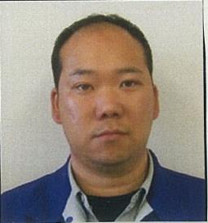

主な専門分野
（１） | 川の再生活動
（２）

所有資格、経歴

所有資格 | 一級土木施工管理技士
経歴 | 元川の国アドバイザー
地域等での活動（複数記載可）
所属又は主催団体 |  |  | 団体や個人の活動紹介HP

環境学習指導可能エリア
全市町村対応可／地域限定 |  | ※ 地域限定の場合：市町村・地域名 |  |  |  | 具体的な場所がある場合
地域限定 |  | 川越市、鶴ヶ島市、坂戸市
講座スタイル（複数〇可） |  | 対象（複数〇可）
講義 | 体験活動 | 未就学児 | 小学生 | 中学生 | 高校生 | 一般（大人） | 事業者
 | ○ | ○ | ○ |  |  | ○

連絡先 |  |  |  | ※連絡先非公表の場合又は電話連絡を御希望の場合は、環境政策課 （０４８－８３０－３０１９）へお問い合わせください
MAIL
環境学習指導等の活動実績
全体 | 回数 | 環境学習への延べ参加人数
活動回数 | 1 | 8

主な活動実績の紹介 |  |  |  |  | ※１枚に収まる範囲で記載願います
年 月 | 活動内容（環境学習のテーマ） |  |  | 依頼団体 |  | 主な対象 | 参加人数
2019/5 | 河川工事の環境対策 |  |  | 初雁興業株式会社 |  | 職員・協力会社 | 8

以下は選択用の記載ですので、修正等は行わないでください

参照リスト
該当の有無 | ○ | ○
 | - | ×

年代 | 20代
 | 30代
 | 40代
 | 50代
 | 60代
 | 70代
 | 80代
 | 90代

活動エリア | 全市町村
 | 地域限定

主な専門分野 | 自然への愛着
 | 生態系・生物多様性
 | 水質
 | 川の再生活動
 | 大気
 | 地質
 | 地球温暖化
 | 資源・エネルギー
 | 産業
 | 消費生活・衣食住
 | 公害・化学物質
 | ３Ｒ
 | SDGs

日付 | 1月
 | 2月
 | 3月
 | 4月
 | 5月
 | 6月
 | 7月
 | 8月
 | 9月
 | 10月
 | 11月
 | 12月

30加藤清
埼玉県環境アドバイザー活動紹介個票 |  |  |  |  |  |  |  | 検索用一覧に戻る

名前 |  | ふりがな |  | 年代 | 所在市町村
加藤 清 |  | かとう きよし |  | 70代 | 久喜市

顔写真又はイラスト |  | 活動状況の写真（1～２枚）
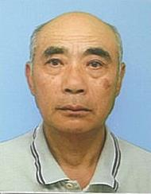 |  | 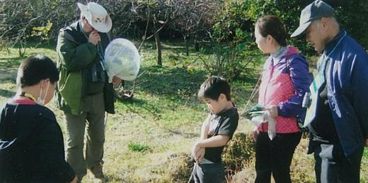 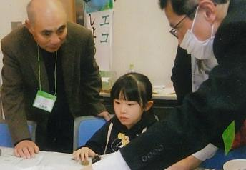

主な専門分野
（１） | 自然への愛着 |  | 自然観察 野鳥・樹木・花類
（２） | 川の再生活動 |  | 用水路の美化と修繕 川魚類・草花

所有資格、経歴

所有資格 | 埼玉県3R活動推進員・埼玉県農薬適正使用アドバイザー・久喜市環境審議会委員・久喜市緑の推進員 ・エコドライブアドバイザー・埼玉県地球温暖化防止活動推進員・埼玉県環境アドバイザー
経歴 | 10～15年経験有
地域等での活動（複数記載可）
所属又は主催団体 |  |  | 団体や個人の活動紹介HP
・環境大学修了生の会 ・上新堀農地管理組合 ・環境ネットワーク埼玉 |  |  | 子供向けに自然観察会・子どもエコフェスティバル等（ブース）出展 ・出前講座・地域活動・小学校等（環境活動）

環境学習指導可能エリア
全市町村対応可／地域限定 |  | ※ 地域限定の場合：市町村・地域名 |  |  |  | 具体的な場所がある場合
地域限定 |  | 久喜市内 |  |  |  | 埼玉県環境科学国際センター内
講座スタイル（複数〇可） |  | 対象（複数〇可）
講義 | 体験活動 | 未就学児 | 小学生 | 中学生 | 高校生 | 一般（大人） | 事業者
○ | ○ |  | ○ |  |  | ○

連絡先 |  |  |  | ※連絡先非公表の場合又は電話連絡を御希望の場合は、環境政策課 （０４８－８３０－３０１９）へお問い合わせください
MAIL
環境学習指導等の活動実績
全体 | 回数 | 環境学習への延べ参加人数
活動回数 | 25 | 約500人

主な活動実績の紹介 |  |  |  |  | ※１枚に収まる範囲で記載願います
年 月 | 活動内容（環境学習のテーマ） |  |  | 依頼団体 |  | 主な対象 | 参加人数
令和5年 4月 | 除草剤散布作業 |  |  | 上新堀農地管理組合 |  | 地域住民 | 20人
令和5年 4月 | 健康づくり・食育推進大会実行委員会 （係を決め各係の打合せ） |  |  | 久喜市（健康・食育実行委員） |  | 関係委員 | 20人
令和5年 4月 | 用水路・排水路等の清掃・点検 |  |  | 上新堀農地管理組合 |  | 地域住民 | 45人
令和5年 5月 | クリーン活動（ゴミゼロ） |  |  | 上新堀（11区内） (行政区） |  | 地域住民 | 85人
令和5年 6月 | クビアカツヤカミキリムシのパトロール |  |  | 久喜市役所（緑の推進員） |  | 関係推進員 | 10人
令和5年 8月 | エコライフDAY（夏）集計・統計作業 夏休みブースの撤去作業（環境センター） |  |  | 環境大学修了生の会 （温暖化防止部会） |  | 役員 | 4人
令和5年 8月 | 久喜市緑の推進員（情報交換会） |  |  | 久喜市役所（緑の推進員） |  | 推進員 | 8人
令和5年 10月 | 第11回久喜市健康づくり・食育推進大会 |  |  | 久喜市文化会館 |  | 関係委員 | 60人
令和5年 11月 | 農民連関東ブロック秋季研究集会（発表者） |  |  | 農民連埼玉 |  | 関係役員 | 100人
令和5年 11月 | イオンモール上尾（エネルギー体験） ブース展示（ドングリ・葉っぱ工作） |  |  | 埼玉こどもエコフェスティバル |  | 環境大学修了生の会員 | 10人
令和6年 1月 | 草焼き（病害虫駆除） |  |  | 上新堀農地管理組合 |  | 地域住民 | 16人
令和6年 2月 | 苗木（みかん）配布150本 |  |  | 久喜市緑の推進員 |  | 推進員 | 5人
令和6年 2月 | ﾌﾛｱｯﾌﾟ講座（環境科学国際センター）（発表者） |  |  | 環境大学修了生の会 |  | 会員 | 50人
令和6年 3月 | 浦和子供環境フェスティバル ブース出展 発電装置、ドングリ工作、八ﾂ葉工作 |  |  | 環境大学修了生の会 |  | 会員 | 250～300人

以下は選択用の記載ですので、修正等は行わないでください

参照リスト
該当の有無 | ○ | ○
 | - | ×

年代 | 20代
 | 30代
 | 40代
 | 50代
 | 60代
 | 70代
 | 80代
 | 90代

活動エリア | 全市町村
 | 地域限定

主な専門分野 | 自然への愛着
 | 生態系・生物多様性
 | 水質
 | 川の再生活動
 | 大気
 | 地質
 | 地球温暖化
 | 資源・エネルギー
 | 産業
 | 消費生活・衣食住
 | 公害・化学物質
 | ３Ｒ
 | SDGs

日付 | 1月
 | 2月
 | 3月
 | 4月
 | 5月
 | 6月
 | 7月
 | 8月
 | 9月
 | 10月
 | 11月
 | 12月

37川島秀男
埼玉県環境アドバイザー活動紹介個票 |  |  |  |  |  |  |  | 検索用一覧に戻る

名前 |  | ふりがな |  | 年代 | 所在市町村
川島秀男 |  | かわしまひでお |  | 80代 | 鴻巣市

鴻巣市立赤見台第一小学校5年生
元荒川の水質調査と生きもの観察2019.6.25
顔写真又はイラスト |  | 活動状況の写真（1～２枚）
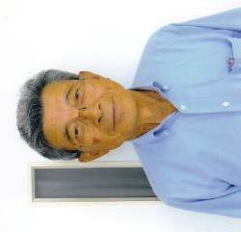 |  | 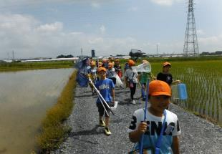 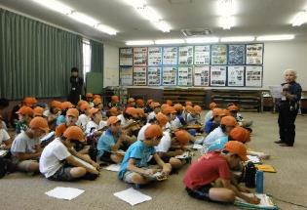

主な専門分野
（１） | 水質 |  | 元荒川の水質を調査し、汚染の原因や改善の方法などを解説
（２） | 川の再生活動 |  | 荒川の自然再生を目的として昆虫観察や植物調査などを指導

所有資格、経歴

所有資格 | 浄化槽設備士
経歴 | 元川の国アドバイザー、地球温暖化防止活動推進員、鴻巣市環境審議会委員
地域等での活動（複数記載可）
所属又は主催団体 |  |  | 団体や個人の活動紹介HP
鴻巣の環境を考える会 NPO法人鴻巣こうのとりを育む会

環境学習指導可能エリア
全市町村対応可／地域限定 |  | ※ 地域限定の場合：市町村・地域名 |  |  |  | 具体的な場所がある場合
地域限定 |  | 鴻巣市、桶川市、北本市、川島町、上尾市など |  |  |  | 元荒川、荒川
講座スタイル（複数〇可） |  | 対象（複数〇可）
講義 | 体験活動 | 未就学児 | 小学生 | 中学生 | 高校生 | 一般（大人） | 事業者
○ | ○ | - | ○ | ○ | ○ | ○ | ○

連絡先 |  |  |  | ※連絡先非公表の場合又は電話連絡を御希望の場合は、環境政策課 （０４８－８３０－３０１９）へお問い合わせください
MAIL | h-kawasi@nifty.com
環境学習指導等の活動実績
全体 | 回数 | 環境学習への延べ参加人数
活動回数 | 5 | 120

主な活動実績の紹介 |  |  |  |  | ※１枚に収まる範囲で記載願います
年 月 | 活動内容（環境学習のテーマ） |  |  | 依頼団体 |  | 主な対象 | 参加人数
2023年 6月4日 | 全国一斉水質調査 |  |  | 荒川流域ネットワーク |  | 一般 | 20
2023年 7月10日 | 佐渡トキ交流会 |  |  | 放送大学環境研究会 |  | 一般 | 30
2023年 9月17日 | コウノトリ野生復帰調査 鴻巣市コウノトリ野生復帰センタ |  |  | 鴻巣市 |  | 一般 | 30
2023年 11月11日 | コウノトリの野生復帰 |  |  | 生き物いろいろ |  | 一般 | 40
2023年 12月2日 | 関東地方のコウノトリ |  |  | SDGsエコフォーラム |  | 一般 | 50

以下は選択用の記載ですので、修正等は行わないでください

参照リスト
該当の有無 | ○ | ○
 | - | ×

年代 | 20代
 | 30代
 | 40代
 | 50代
 | 60代
 | 70代
 | 80代
 | 90代

活動エリア | 全市町村
 | 地域限定

主な専門分野 | 自然への愛着
 | 生態系・生物多様性
 | 水質
 | 川の再生活動
 | 大気
 | 地質
 | 地球温暖化
 | 資源・エネルギー
 | 産業
 | 消費生活・衣食住
 | 公害・化学物質
 | ３Ｒ
 | SDGs

日付 | 1月
 | 2月
 | 3月
 | 4月
 | 5月
 | 6月
 | 7月
 | 8月
 | 9月
 | 10月
 | 11月
 | 12月

39木内勝司
埼玉県環境アドバイザー活動紹介個票 |  |  |  |  |  |  |  | 検索用一覧に戻る

名前 |  | ふりがな |  | 年代 | 所在市町村
木内 勝司 |  | きうち かつじ |  | 70代 | 入間市

顔写真又はイラスト |  | 活動状況の写真（1～２枚）
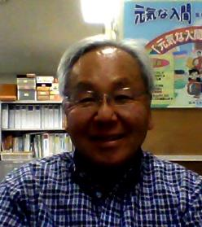 |  | 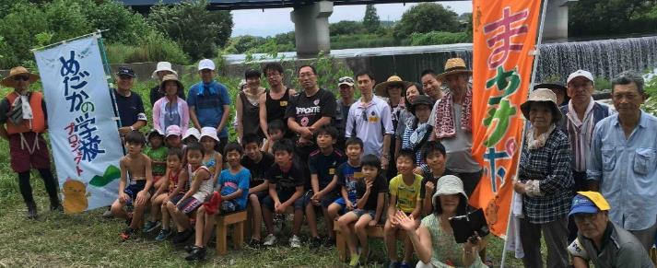

活動のPR |  | 川の生態系や里山について楽しくお話しします。

主な専門分野
（１） | 川の再生活動 |  | 川の自然再生について、具体的な考え方や方法について解説
（２） | 生態系・生物多様性 |  | 生物のつながりや自然環境についてわかりやすく解説

所有資格、経歴

所有資格 | １級ビオトープ計画管理士、自然観察指導員、技術士(河川・都市計画)、工学博士
経歴 | (有)木内環境計画事務所で河川環境のコンサルタント、都留文科大学で自然再生論等の講義、入間市環境審議会会長等を歴任、現在NPO法人まちづくりサポートネット元気の代表理事
地域等での活動（複数記載可）
所属又は主催団体 |  |  | 団体や個人の活動紹介HP
NPO法人荒川流域ネットワーク、NPO法人まちづくりサポートネット元気な入間ほか |  |  | arakwa-ryuiki.net; machisapo.com

環境学習指導可能エリア
全市町村対応可／地域限定 |  | ※ 地域限定の場合：市町村・地域名 |  |  |  | 具体的な場所がある場合
地域限定 |  | 入間市及びその周辺 |  |  |  | 入間川、霞川沿いなど
講座スタイル（複数〇可） |  | 対象（複数〇可）
講義 | 体験活動 | 未就学児 | 小学生 | 中学生 | 高校生 | 一般（大人） | 事業者
○ | ○ | - | ○ | ○ | ○ | ○ | ○

連絡先 |  |  |  | ※連絡先非公表の場合又は電話連絡を御希望の場合は、環境政策課 （０４８－８３０－３０１９）へお問い合わせください
MAIL | katsuji.kiuchi@gmail.com
環境学習指導等の活動実績
全体 | 回数 | 環境学習への延べ参加人数
活動回数 | 10回以上 | １００人以上

主な活動実績の紹介 |  |  |  |  | ※１枚に収まる範囲で記載願います
年 月 | 活動内容（環境学習のテーマ） |  |  | 依頼団体 |  | 主な対象 | 参加人数
令和５年 7月 | 霞川・入間川巡り |  |  | NPO法人まちづくりサポートネット元気な入間 |  | 入間市民 | 20人
令和4年 １１月 | 加治丘陵里山巡り |  |  | NPO法人まちづくりサポートネット元気な入間 |  | 入間市民 | 20人
令和3年 7月 | 霞川・入間川水辺ウォッチング |  |  | NPO法人まちづくりサポートネット元気な入間 |  | 入間市民 | 20人
令和２年 １１月 | 入間川のアユがのぼれる川づくり |  |  | 環境市民講座 |  | 入間市民 | 10人
令和２年 １１月 | 環境ウォーキング(入間川コース) |  |  | 入間市環境まちづくり会議 |  | 入間市民 | ３０人
平成３０年 １１月 | 積水ハウス里山研修(秋) |  |  | 積水ハウス |  | 積水ハウス新人社員 | ２０人
平成３０年 4月 | 積水ハウス里山研修(春) |  |  | 積水ハウス |  | 積水ハウス新人社員 | 25人
平成２9年 ８月 | めだかの学校・川遊び |  |  | 埼玉県共助社会づくり課 |  | 入間市民親子等 | 30人
平成２8年 １１月 | 加治丘陵里山まつり |  |  | 埼玉県共助社会づくり課 |  | 入間市民親子等 | １００人
平成28年 6月 | 第２回環境再生シンポジウム in IRUMA |  |  | 自然環境復元協会 |  | 環境再生医等 | ５０人

以下は選択用の記載ですので、修正等は行わないでください

参照リスト
該当の有無 | ○ | ○
 | - | ×

年代 | 20代
 | 30代
 | 40代
 | 50代
 | 60代
 | 70代
 | 80代
 | 90代

活動エリア | 全市町村
 | 地域限定

主な専門分野 | 自然への愛着
 | 生態系・生物多様性
 | 水質
 | 川の再生活動
 | 大気
 | 地質
 | 地球温暖化
 | 資源・エネルギー
 | 産業
 | 消費生活・衣食住
 | 公害・化学物質
 | ３Ｒ
 | SDGs

日付 | 1月
 | 2月
 | 3月
 | 4月
 | 5月
 | 6月
 | 7月
 | 8月
 | 9月
 | 10月
 | 11月
 | 12月

46齋藤信一
埼玉県環境アドバイザー活動紹介個票 |  |  |  |  |  |  |  | 検索用一覧に戻る

名前 |  | ふりがな |  | 年代 | 所在市町村
齋藤 信一 |  | さいとう しんいち |  | 70代 | 蓮田市

野外学習の様子
ゴミ拾いの様子
顔写真又はイラスト |  | 活動状況の写真（1～２枚）
 |  | 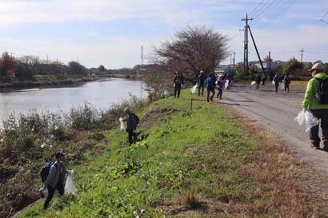 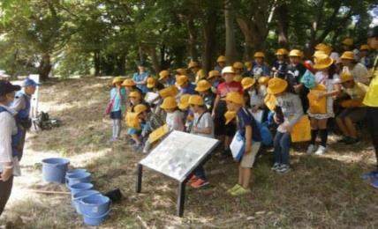

主な専門分野
（１） | 川の再生活動 |  | 河畔林での樹木の説明・観察を通じ、自然に興味・関心をもってもらう。
（２）

所有資格、経歴

所有資格
経歴 | 元川の国アドバイザー
地域等での活動（複数記載可）
所属又は主催団体 |  |  | 団体や個人の活動紹介HP
よみがえれ元荒川の会（川辺の清掃や川の生き物・植物・野鳥の観察等、四季を通じて自然の大切さを伝える活動） |  |  | 実施予定：3月魚道掘り 4月菜つみウォーク（早春の野草観察と野草の天ぷらで昼食） 6月野外学習（河畔林にて小学5年生対象） 11月水辺ウォーク（秋の水辺と河畔林2km散策） 毎月実施中：市役所に展示した元荒川に生息する魚の水槽清掃・元荒川の水質調査

環境学習指導可能エリア
全市町村対応可／地域限定 |  | ※ 地域限定の場合：市町村・地域名 |  |  |  | 具体的な場所がある場合
地域限定 |  | 蓮田市元荒川 |  |  |  | 蓮田市内元荒川わくわくランド 蓮田市閏戸河畔林
講座スタイル（複数〇可） |  | 対象（複数〇可）
講義 | 体験活動 | 未就学児 | 小学生 | 中学生 | 高校生 | 一般（大人） | 事業者
 |  | - | ○ | ○ | - | ○ | -

連絡先 |  |  |  | ※連絡先非公表の場合又は電話連絡を御希望の場合は、環境政策課 （０４８－８３０－３０１９）へお問い合わせください
MAIL
環境学習指導等の活動実績
全体 | 回数 | 環境学習への延べ参加人数
活動回数 | 3 | 120人

主な活動実績の紹介 |  |  |  |  | ※１枚に収まる範囲で記載願います
年 月 | 活動内容（環境学習のテーマ） |  |  | 依頼団体 |  | 主な対象 | 参加人数
2019年 4月 | ＜菜つみウォーク＞元荒川の川辺の清掃、早春の野草観察。昼食に豚汁と野草の天ぷらで春を味わう。 |  |  | 共催団体と共に一般公募 |  | 一般 | 33人
2019年 6月 | ＜小学生野外学習＞閏戸河畔林にて、川の水質調査・自生する植物や樹木を観察し、自然に興味・関心をもってもらう。 |  |  |  |  | 小学5年生 | 60人
2019年 11月 | ＜水辺ウォーク＞川辺の清掃、野鳥・樹木の観察。2kmの水辺や色づく河畔林を散策し、昼食時には自然について語りあう。 |  |  | 共催団体と共に一般公募 |  | 一般 | 27人
 | 活動は 「よみがえれ元荒川の会」全体で対応。

以下は選択用の記載ですので、修正等は行わないでください

参照リスト
該当の有無 | ○ | ○
 | - | ×

年代 | 20代
 | 30代
 | 40代
 | 50代
 | 60代
 | 70代
 | 80代
 | 90代

活動エリア | 全市町村
 | 地域限定

主な専門分野 | 自然への愛着
 | 生態系・生物多様性
 | 水質
 | 川の再生活動
 | 大気
 | 地質
 | 地球温暖化
 | 資源・エネルギー
 | 産業
 | 消費生活・衣食住
 | 公害・化学物質
 | ３Ｒ
 | SDGs

日付 | 1月
 | 2月
 | 3月
 | 4月
 | 5月
 | 6月
 | 7月
 | 8月
 | 9月
 | 10月
 | 11月
 | 12月

47坂本正博
埼玉県環境アドバイザー活動紹介個票 |  |  |  |  |  |  |  | 検索用一覧に戻る

名前 |  | ふりがな |  | 年代 | 所在市町村
坂本 正博 |  | さかもと まさひろ |  | 70代 | 杉戸町

顔写真又はイラスト |  | 活動状況の写真（1～２枚）
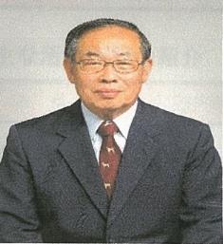 |  | 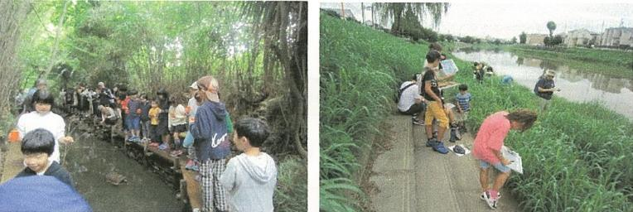

主な専門分野
（１） | 川の再生活動 |  | 環境に配慮した農業用排水路の設計施工管理
（２） | 生態系・生物多様性 |  | 自然観察会をとおして、川や生物多様性の大切さを解説

所有資格、経歴

所有資格 | 測量士、田んぼの学校リーダー
経歴 | 元川の国アドバイザー、地球温暖化防止活動推進員、杉戸町環境審議会委員
地域等での活動（複数記載可）
所属又は主催団体 |  |  | 団体や個人の活動紹介HP
すぎとエコグリーン |  |  | 平成30年度彩の国埼玉環境大賞優秀賞受賞

環境学習指導可能エリア
全市町村対応可／地域限定 |  | ※ 地域限定の場合：市町村・地域名 |  |  |  | 具体的な場所がある場合
地域限定 |  | 杉戸町他県内東部地域 |  |  |  | 利根川・中川水系の河川・ 農業用排水路
講座スタイル（複数〇可） |  | 対象（複数〇可）
講義 | 体験活動 | 未就学児 | 小学生 | 中学生 | 高校生 | 一般（大人） | 事業者
○ | ○ |  | ○ | ○ |  | ○

連絡先 |  |  |  | ※連絡先非公表の場合又は電話連絡を御希望の場合は、環境政策課 （０４８－８３０－３０１９）へお問い合わせください
MAIL | s.sakamo@themis.ocn.ne.jp
環境学習指導等の活動実績
全体 | 回数 | 環境学習への延べ参加人数
活動回数 | 3 | 300

主な活動実績の紹介 |  |  |  |  | ※１枚に収まる範囲で記載願います
年 月 | 活動内容（環境学習のテーマ） |  |  | 依頼団体 |  | 主な対象 | 参加人数
令和元年 6月 | 杉戸町アースデー |  |  | 杉戸町アースデー |  | 一般 | 250
令和元年 ８月 | 浮野の里自然観察会 |  |  | 加須市環境政策課 |  | 小学生 | 35
令和元年 ８月 | 古利根川生き物調べ |  |  | 杉戸町中央公民館 |  | 小学生 | 15
令和5年 1月～12月 | 南側用水路清流復活活動 |  |  | 南側用水路清流プロジェクト |  | 一般 | 延 150
令和5年6月 | 杉戸町アースデー |  |  | 杉戸町アースデー実行委員会 |  | 一般・小学生 | 150

以下は選択用の記載ですので、修正等は行わないでください

参照リスト
該当の有無 | ○ | ○
 | - | ×

年代 | 20代
 | 30代
 | 40代
 | 50代
 | 60代
 | 70代
 | 80代
 | 90代

活動エリア | 全市町村
 | 地域限定

主な専門分野 | 自然への愛着
 | 生態系・生物多様性
 | 水質
 | 川の再生活動
 | 大気
 | 地質
 | 地球温暖化
 | 資源・エネルギー
 | 産業
 | 消費生活・衣食住
 | 公害・化学物質
 | ３Ｒ
 | SDGs

日付 | 1月
 | 2月
 | 3月
 | 4月
 | 5月
 | 6月
 | 7月
 | 8月
 | 9月
 | 10月
 | 11月
 | 12月

49櫻井行雄
埼玉県環境アドバイザー活動紹介個票 |  |  |  |  |  |  |  | 検索用一覧に戻る

名前 |  | ふりがな |  | 年代 | 所在市町村
櫻井 行雄 |  | さくらい ゆきお |  | 70代 | 東松山市

顔写真又はイラスト |  | 活動状況の写真（1～２枚）
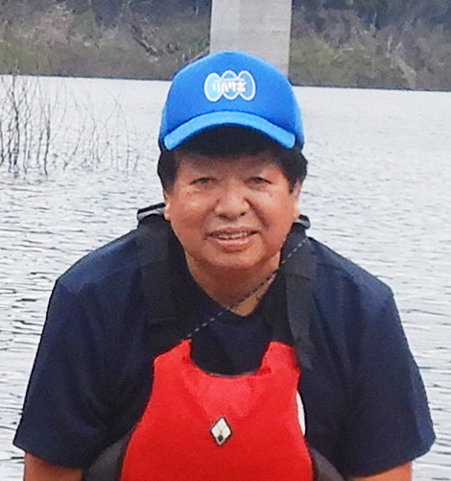 |  | 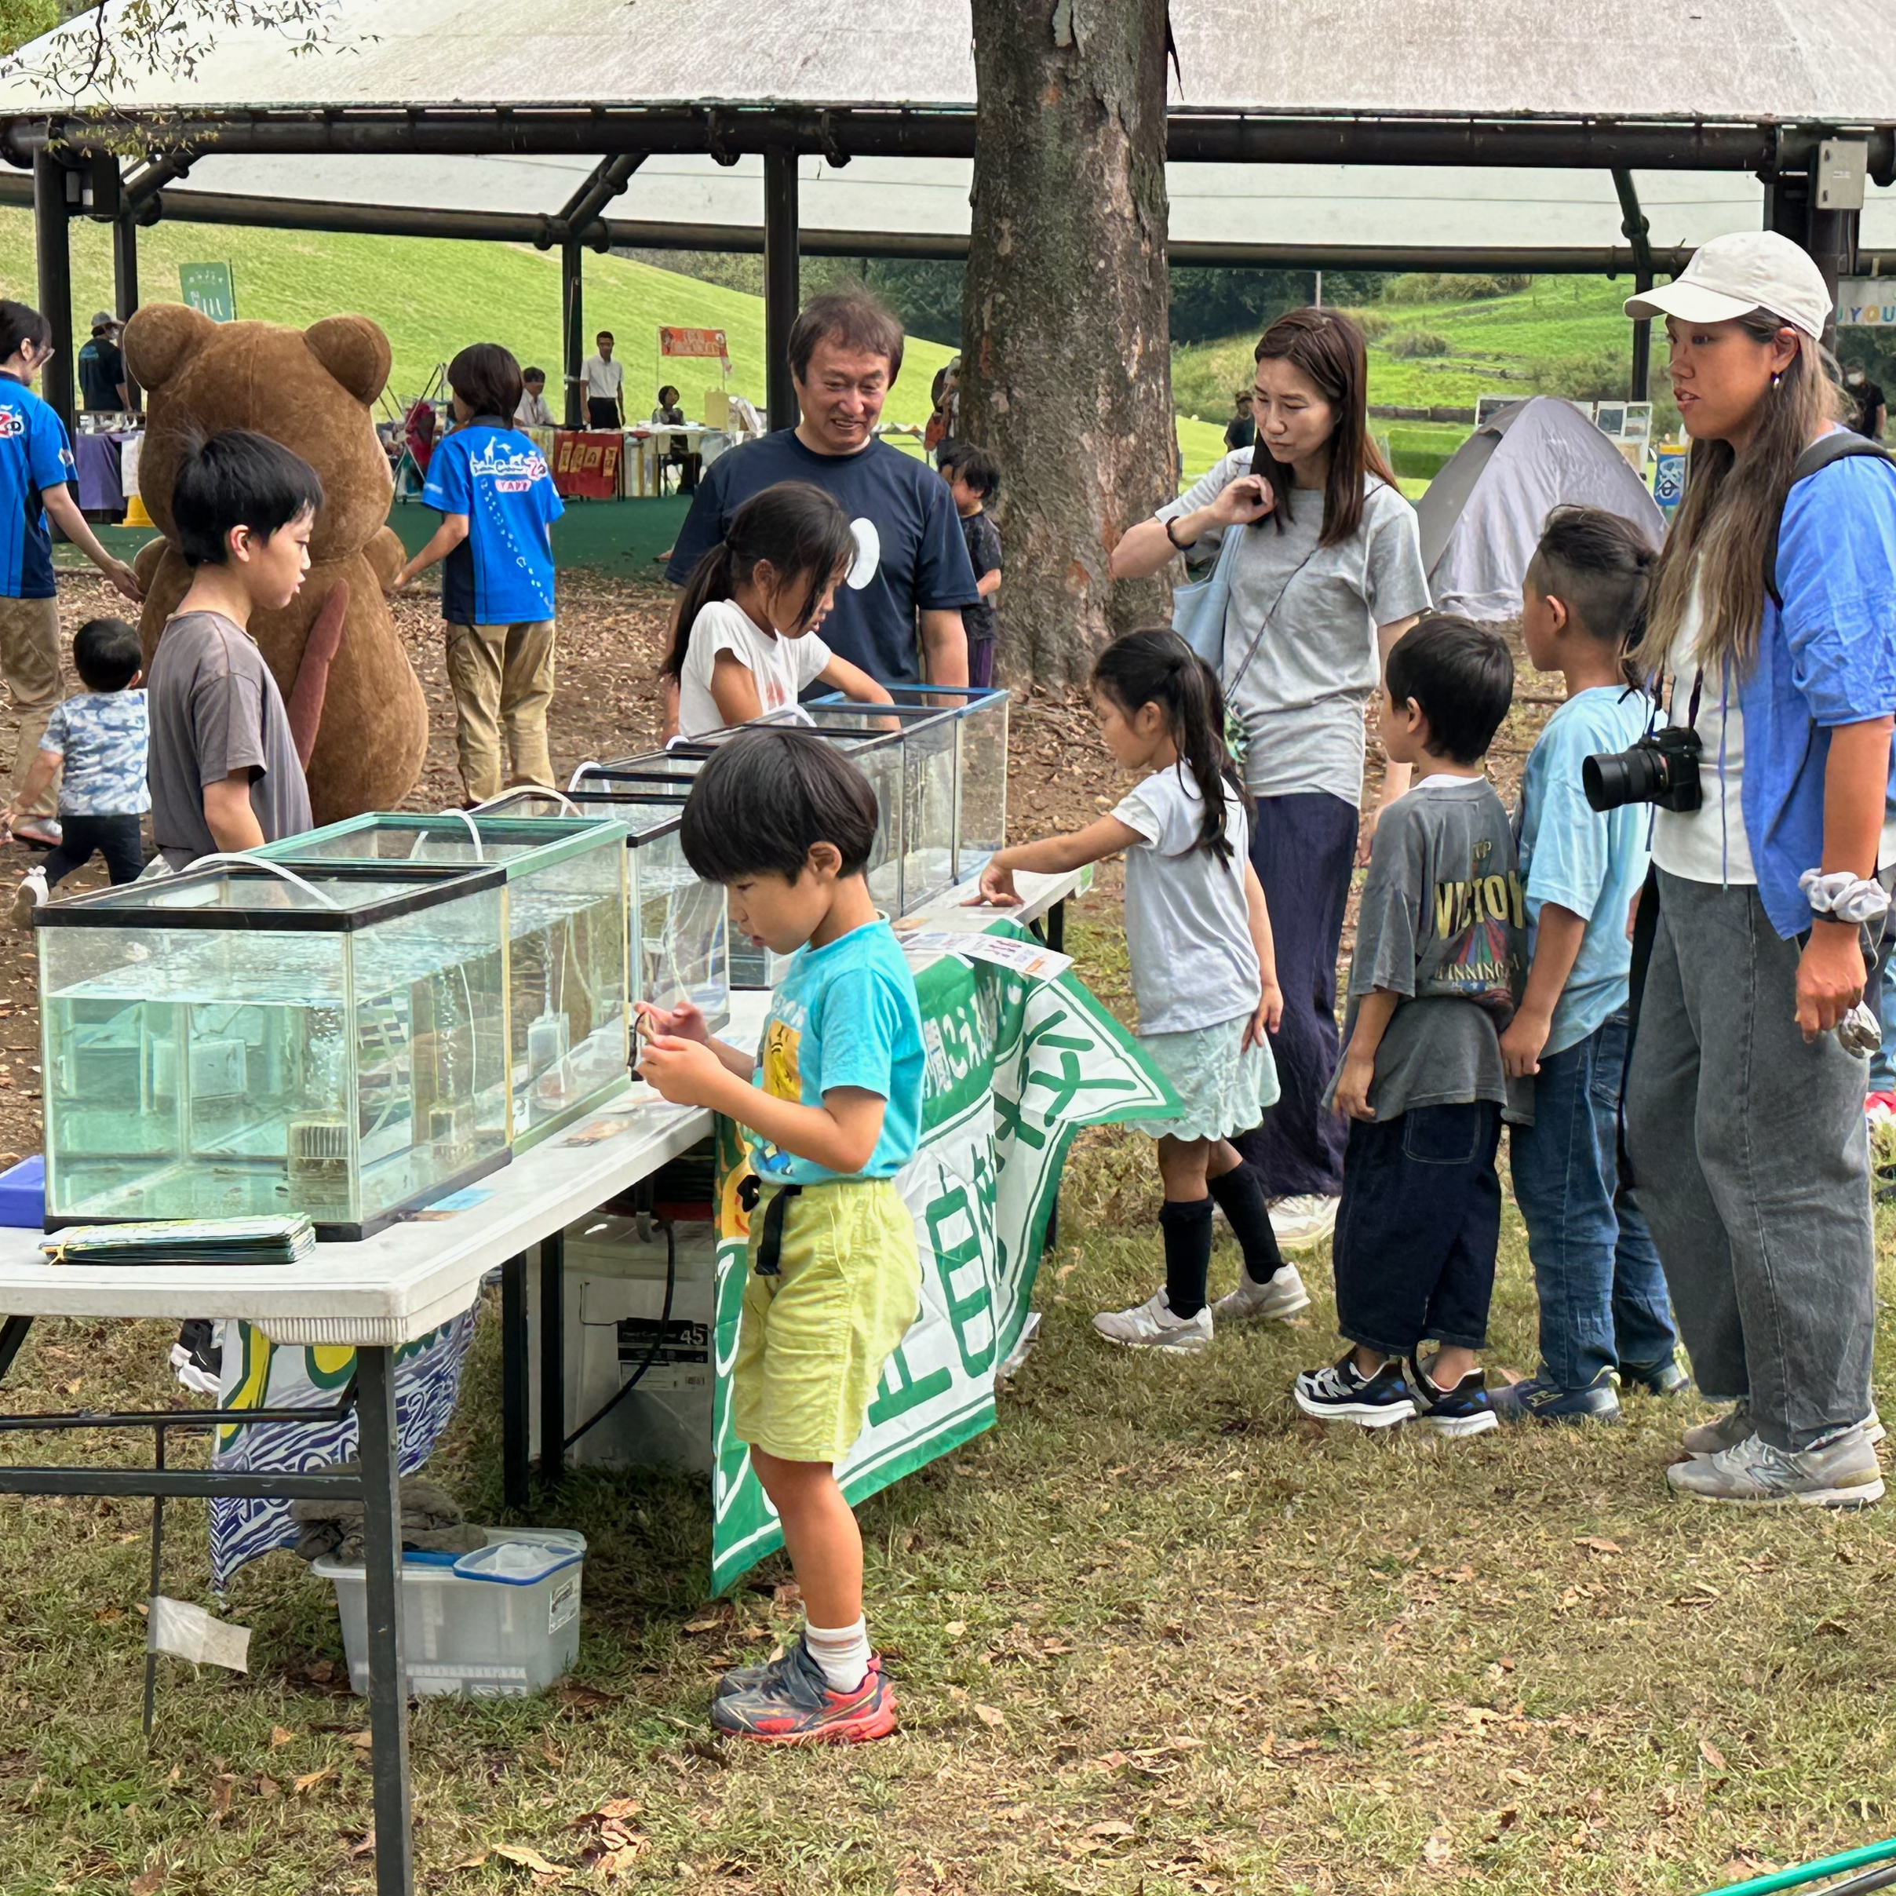 |  | 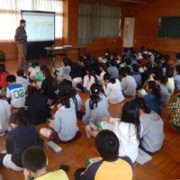

活動のPR |  | たのしく一緒に活動しながら課題解決に取り組んでいます。

主な専門分野
（１） | 生態系・生物多様性 |  | 学校ビオトープづくり、里山保全・再生(ナラ枯れ防除）
（２） | 川の再生活動 |  | ホタル保全・保護、川の体験学習・環境学習

所有資格、経歴

所有資格 | ビオトープ管理士(日本ビオトープ管理士会会員）
経歴
地域等での活動（複数記載可）
所属又は主催団体 |  |  | 団体や個人の活動紹介HP
比企自然学校 丘陵ホタルを守る会 |  |  | https://hikishizengakko.org https://qryo.net/hotaru/

環境学習指導可能エリア
全市町村対応可／地域限定 |  | ※ 地域限定の場合：市町村・地域名 |  |  |  | 具体的な場所がある場合
地域限定 |  | 東松山市、比企郡町村 |  |  |  | 比企自然学校
講座スタイル（複数〇可） |  | 対象（複数〇可）
講義 | 体験活動 | 未就学児 | 小学生 | 中学生 | 高校生 | 一般（大人） | 事業者
○ | ○ |  | ○ | ○ |  | ○ | ○

連絡先 |  |  |  | ※連絡先非公表の場合又は電話連絡を御希望の場合は、環境政策課 （０４８－８３０－３０１９）へお問い合わせください
MAIL | sakurai@hikishizengakko.org
環境学習指導等の活動実績
全体 | 回数 | 環境学習への延べ参加人数
活動回数 | 13 | 251

主な活動実績の紹介(2025年） |  |  |  |  | ※１枚に収まる範囲で記載願います
年 月 | 活動内容（環境学習のテーマ） |  |  | 依頼団体 |  | 主な対象 | 参加人数
Jun-25 | ホタル生息域水質調査指導（川の再生） |  |  | 丘陵ホタルを守る会 |  | 会員 | 4
Aug-25 | ホタル生息域水質調査指導（川の再生） |  |  | 丘陵ホタルを守る会 |  | 会員 | 3
Jun-25 | 河川水質調査（川の再生） 全国一斉調査の担当分実施と分析 |  |  | 比企の川づくり協議会 |  | 会員 | 4
Jun-25 | 東松山市におけるホタル保全活動の講義(生態系・生物多様性） |  |  | きらめき市民大学 |  | 聴講生 | 30
Jun-25 | 地域の池沼水質調査の技術指導と講義（川の再生） |  |  | 高坂丘陵地区環境委員会 |  | 委員、一般 | 15
Nov-25 | 地域の池沼水質調査の技術指導と講義（川の再生） |  |  | 高坂丘陵地区環境委員会 |  | 委員、一般 | 15
Nov-25 | 自然学習ウォーキング(生態系・生物多様性） |  |  | 東松山文化まちづくり公社 |  | 参加者 | 80
Mar-26 | 里やまのめぐみ頒布会（生態系・生物多様性） |  |  | 丘陵ホタルを守る会 |  | 一般 | 80
Mar-26 | 落葉掻き、水路整備、水生生物調査（生態系・生物多様性） |  |  | 丘陵ホタルを守る会 |  | 東松山市 会員、サポーター | 20

以下は選択用の記載ですので、修正等は行わないでください

参照リスト
該当の有無 | ○ | ○
 | - | ×

年代 | 20代
 | 30代
 | 40代
 | 50代
 | 60代
 | 70代
 | 80代
 | 90代

活動エリア | 全市町村
 | 地域限定

主な専門分野 | 自然への愛着
 | 生態系・生物多様性
 | 水質
 | 川の再生活動
 | 大気
 | 地質
 | 地球温暖化
 | 資源・エネルギー
 | 産業
 | 消費生活・衣食住
 | 公害・化学物質
 | ３Ｒ
 | SDGs

日付 | 1月
 | 2月
 | 3月
 | 4月
 | 5月
 | 6月
 | 7月
 | 8月
 | 9月
 | 10月
 | 11月
 | 12月

53沢田典大
埼玉県環境アドバイザー活動紹介個票 |  |  |  |  |  |  |  | 検索用一覧に戻る

名前 |  | ふりがな |  | 年代 | 所在市町村
沢田 典大 |  | さわだ のりお |  | 50代 | さいたま市

顔写真又はイラスト |  | 活動状況の写真（1～２枚）
 |  | 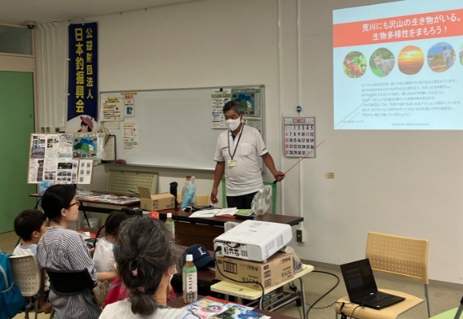 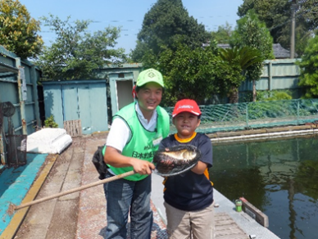

活動のPR |  | 魚釣りという遊びを通じて身近な川や湖沼の魚族資源や水辺環境への興味関心の醸成や、水辺でのルール・マナー・安全対策等の啓発をする活動をしております。

主な専門分野
（１） | 川の再生活動 |  | 魚釣りを通して身近な水辺に興味をもってもらい、生き物、水質、ごみ問題など 河川環境の未来を一緒に考える。
（２） | 生態系・生物多様性 |  | 魚釣りを通して水辺に親しみ、外来種問題など 生物多様性について一緒に考える。

所有資格、経歴

所有資格 | 危険物取扱主任者（甲種） NPO法人日本釣り環境保全連盟フィッシング・エコ・リーダー 環境社会検定（eco検定）、プロジェクト・WILD エデュケーター 環境カウンセラー
経歴 | 元川の国アドバイザー、新河岸川放水路・びん沼川環境浄化運動および全国一斉・清掃デー水辺感謝の日びん沼川清掃活動（1995～）、埼玉県スポーツリーダーバンク（2007～）、埼玉県生涯学習ステーション指導者（2008～）、公益財団日本釣振興会環境委員（2016～）、身近な水環境の全国一斉調査（2021～）、NPO法人荒川流域ネットワーク理事（2023～）、公益財団日本釣振興会普及振興委員（2024～）、
地域等での活動（複数記載可）
所属又は主催団体 |  |  | 団体や個人の活動紹介HP
公益財団法人 日本釣振興会埼玉県支部 NPO法人荒川流域ネットワーク |  |  | http://jsa-saitama.org/ https://www.jsafishing.or.jp/ https://arakawa-ryuiki.net/

環境学習指導可能エリア
全市町村対応可／地域限定 |  | ※ 地域限定の場合：市町村・地域名 |  |  |  | 具体的な場所がある場合
全市町村
講座スタイル（複数〇可） |  | 対象（複数〇可）
講義 | 体験活動 | 未就学児 | 小学生 | 中学生 | 高校生 | 一般（大人） | 事業者
○ | ○ | ○ | ○ | ○ | ○ | ○

連絡先 |  |  |  | ※連絡先非公表の場合又は電話連絡を御希望の場合は、環境政策課 （０４８－８３０－３０１９）へお問い合わせください
MAIL | norio_sawda@marukyu.com
環境学習指導等の活動実績
全体 | 回数 | 環境学習への延べ参加人数
活動回数 | 21 | 708

主な活動実績の紹介 |  |  |  |  | ※１枚に収まる範囲で記載願います
年 月 | 活動内容（環境学習のテーマ） |  |  | 依頼団体 |  | 主な対象 | 参加人数
令和6年 5月25日 | はじめての子ども釣り教室 |  |  | 北本市都市公園指定管理者 |  | 小学生 | 37組 小学生50名
令和6年 6月1日 | 初めての魚釣り体験 |  |  | 公益財団法人 桶川市シルバー人材センター |  | 家族 | 25組 子供39名 保護者39名
令和6年 6月15日 | 家族ふれあい魚つり大会 |  |  | 埼玉県鴻巣市 こども未来部子ども応援課 |  | 家族 | 39組 子供62名 保護者66名
令和6年 6月22日 | リバービーチ・キャンパス 川とあそぶvol.1 「飯能河原ではじめての川釣り体験！」 |  |  | NPO 法人 埼玉ハンノウ大学 |  | 家族 | 7組 子供9名 保護者10名
令和6年 8月5日 | ひ・まわり探検隊 小魚釣り体験教室 |  |  | 日高市教育委員会 （一社）全日本釣り団体協議会埼玉県釣りインストラクター連絡機構 |  | 家族 | 子供15名
令和6年 8月25日 | 釣り体験教室 |  |  | 蔵inガルテン 川越グリーンツーリズム推進協議会 |  | 家族 | 6組 子供8名 保護者7名
令和6年 9月21日 | 古代蓮の里「初めての親子魚つり体験教室」 |  |  | 公益財団法人 行田市産業・文化・スポーツ いきいき財団 |  | 親子 | 12組 子供23名 保護者9名
令和6年 9月24日 10月7日 | 釣りを通じた環境学習！ 座学、実釣編 |  |  | 桶川市立川田谷小学校 |  | 小学3,4年生 | 56名
令和6年 10月6日 | アユ漁体験と魚捕り 高麗川会場 |  |  | NPO 法人 荒川流域ネットワーク |  | 家族 | 13組 子供20名 保護者19名
令和6年 10月12日 | 川里保全活動 つり体験教室 |  |  | 公益財団法人 本庄早稲田国際リサーチパーク |  | 家族 | 13組 子供19名 保護者17名
令和6年 10月13日 | 九十川起点網魚取り釣体験 |  |  | 川越の魅力を育てる会 |  | 家族 | 4組 子供6名 保護者5名
令和6年 10月14日 | 北本スポーツフェスティバル はじめての子ども釣り教室 |  |  | 北本市都市公園指定管理者 |  | 家族 | 50組 小学生76名
令和6年 11月10日 | 釣り体験2024in城山公園 |  |  | 桶川市教育委員会学校支援課 |  | 家族 | 10組 子供11名 保護者12名

以下は選択用の記載ですので、修正等は行わないでください

参照リスト
該当の有無 | ○ | ○
 | - | ×

年代 | 20代
 | 30代
 | 40代
 | 50代
 | 60代
 | 70代
 | 80代
 | 90代

活動エリア | 全市町村
 | 地域限定

主な専門分野 | 自然への愛着
 | 生態系・生物多様性
 | 水質
 | 川の再生活動
 | 大気
 | 地質
 | 地球温暖化
 | 資源・エネルギー
 | 産業
 | 消費生活・衣食住
 | 公害・化学物質
 | ３Ｒ
 | SDGs

日付 | 1月
 | 2月
 | 3月
 | 4月
 | 5月
 | 6月
 | 7月
 | 8月
 | 9月
 | 10月
 | 11月
 | 12月

71田口修
埼玉県環境アドバイザー活動紹介個票 |  |  |  |  |  |  |  | 検索用一覧に戻る

名前 |  | ふりがな |  | 年代 | 所在市町村
田口 修 |  | たぐち おさむ |  | 70代 | 行田市

顔写真又はイラスト |  | 活動状況の写真（1～２枚）
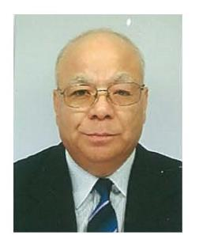 |  | 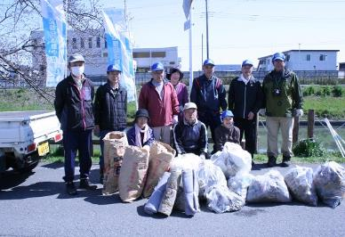 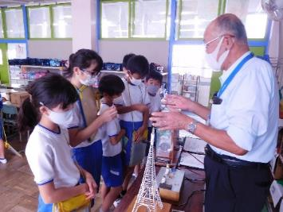

主な専門分野
（１） | 川の再生活動 |  | 川の中流域（忍川）の環境美化、生息生物を調べ環境省にも報告
（２） | 資源・エネルギー |  | 温暖化要因の化石エネルギー消費を解説。装置の体験で節電を理解

所有資格、経歴

所有資格 | 生態系保護指導員１級（県生態系保護協会）、彩の国環境大学（基礎・実践コース）修了生
経歴 | 川の国アドバイザー、行田市みどりの基本計画策定委員、行田市森づくり環境再生委員長、 地域の河川清掃団体で８年以上活動
地域等での活動（複数記載可）
 |  |  | 団体や個人の活動紹介HP
・忍川の自然に親しむ会 ・行田市森づくり環境再生委員実行委員長 ・行田環境市民フォーラム |  |  | ・忍川の自然に親しむ会「（行田市公益活動登録団体） ｈｔｔｐ：//oshi.html.xdomain.jp/ ・小学校環境出前学習、環境公開学習会

環境学習指導可能エリア
全市町村対応可／地域限定 |  | ※ 地域限定の場合：市町村・地域名 |  |  |  | 具体的な場所がある場合
地域限定 |  | 行田市と付近の地域市町村 |  |  |  | 忍川、学校教室、会議室（PC・プロジェクター等）
講座スタイル（複数〇可） |  | 対象（複数〇可）
講義 | 体験活動 | 未就学児 | 小学生 | 中学生 | 高校生 | 一般（大人） | 事業者
○ | ○ | ○ | ○ | ○ |  | ○ | ○

連絡先 |  |  |  | ※連絡先非公表の場合又は電話連絡を御希望の場合は、環境政策課 （０４８－８３０－３０１９）へお問い合わせください
MAIL | osa-taguchi@outlook.jp
環境学習指導等の活動実績
全体 | 回数 | 環境学習への延べ参加人数
活動回数 | ４３回 | 3287

主な活動実績の紹介 |  |  |  |  | ※１枚に収まる範囲で記載願います
年 月 | 活動内容（環境学習のテーマ） |  |  | 依頼団体 |  | 主な対象 | 参加人数
R２年１１月 | 小学校への環境出前学習、準備・サポート |  |  | 行田市立泉小学校 |  | ５年生 | 79
R２年１１月 | 秋の親子自然観察会 |  |  | 埼玉県環境科学国際センター |  | 親子、一般の方々 | 45
R２年１１月 | 小学校への環境出前学習、準備・サポート |  |  | 行田市立中央小学校 |  | ５年生 | 66
R２年１０月 | 小学校への環境出前学習、準備・サポート |  |  | 行田市立西小学校 |  | ５年生 | 40
R元年１１月 | 秋の親子自然観察会 |  |  | 埼玉県環境科学国際センター |  | 親子、一般の方々 | 60
R元年７月 | 市民活動講演会 |  |  | 市地域づくり支援課 |  | 一般、 各サークル活動員 | 30
H31年3月 | 市生涯学習ボランティア人材登録情報バンク発表会 |  |  | 市教育委員会ひとつくり支援課 |  | 一般、人材登録バンク団体員、個人 | 60
H29年11月 | 行田市みずしろフェスタ「団体活動発表」 |  |  | 市地域づくり支援課 |  | 会員、一般、児、生、 保護者 | 25
H20年7月～R元12月 | 行田市森づくり環境再生実行委員の委員長として植樹活動、育樹活動を進めた |  |  | 市森づくり環境再生実行委員会 行田市都市計画課 |  | 会員、一般、児、生、 保護者 | 2695
H25年度 ～R元年度 | 川に生息する生物をちょうさし、環境省に報告、また、川の環境美化活動 |  |  | 忍川の自然に親しむ会 |  | 会員、一般、児、生、 保護者 | 126
H25年度 ～R元年度 | 忍川の歴史、地理、生物調査、美化活動を通して「市民が水に親しみをもち、自然環境を大切にできる」点を重視する活動 |  |  | 忍川の自然に親しむ会 |  | 会員、一般、児、生、 保護者 | 50
H25年4月 | 忍川の自然に親しむ会 発足 忍川の環境美化活動 |  |  | 自主サークル活動 (行田市民大学） |  | 市民一般、 親子 | 11

以下は選択用の記載ですので、修正等は行わないでください

参照リスト
該当の有無 | ○ | ○
 | - | ×

年代 | 20代
 | 30代
 | 40代
 | 50代
 | 60代
 | 70代
 | 80代
 | 90代

活動エリア | 全市町村
 | 地域限定

主な専門分野 | 自然への愛着
 | 生態系・生物多様性
 | 水質
 | 川の再生活動
 | 大気
 | 地質
 | 地球温暖化
 | 資源・エネルギー
 | 産業
 | 消費生活・衣食住
 | 公害・化学物質
 | ３Ｒ
 | SDGs

日付 | 1月
 | 2月
 | 3月
 | 4月
 | 5月
 | 6月
 | 7月
 | 8月
 | 9月
 | 10月
 | 11月
 | 12月

77竹間滋
埼玉県環境アドバイザー活動紹介個票 |  |  |  |  |  |  |  | 検索用一覧に戻る

名前 |  | ふりがな |  | 年代 | 所在市町村
竹間 滋 |  | ちくま しげる |  | 60代 | 東松山市

顔写真又はイラスト |  | 活動状況の写真（1～２枚）
 |  | 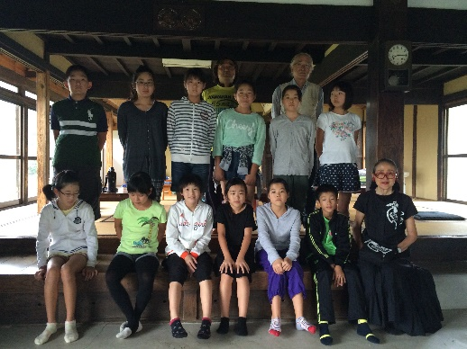 

活動のPR |  | カヌーを使ったりして、川遊びの体験通じて自然に親しむことにより環境学習をする。

主な専門分野
（１） | 川の再生活動 |  | カヌーを使って川の体験をしてもらう
（２）

所有資格、経歴

所有資格 | 中・高教員免許、知的障害者福祉士、日本スポーツ協会（JSPO）公認スポーツ指導者 カヌー
経歴 | 元川の国アドバイザー、元東松山市環境パートナー、河童会議企画運営
地域等での活動（複数記載可）
所属又は主催団体 |  |  | 団体や個人の活動紹介HP
東松山カヌークラブ |  |  | 福島のこどもたちと遊ぶ会 東松山市河童会議

環境学習指導可能エリア
全市町村対応可／地域限定 |  | ※ 地域限定の場合：市町村・地域名 |  |  |  | 具体的な場所がある場合
地域限定 |  | 東松山、比企郡 等
講座スタイル（複数〇可） |  | 対象（複数〇可）
講義 | 体験活動 | 未就学児 | 小学生 | 中学生 | 高校生 | 一般（大人） | 事業者
 | ○ |  | ○ | ○ | ○ | ○

連絡先 |  |  |  | ※連絡先非公表の場合又は電話連絡を御希望の場合は、環境政策課 （０４８－８３０－３０１９）へお問い合わせください
MAIL
環境学習指導等の活動実績
全体 | 回数 | 環境学習への延べ参加人数
活動回数 | 1 | 30

主な活動実績の紹介 |  |  |  |  | ※１枚に収まる範囲で記載願います
年 月 | 活動内容（環境学習のテーマ） |  |  | 依頼団体 |  | 主な対象 | 参加人数
令和元年 7月 | 福島のこどもたちと遊ぶ会 川の体験 |  |  | 福島のこどもたちと遊ぶ会 |  | 小、中学生、保護者 | 30

以下は選択用の記載ですので、修正等は行わないでください

参照リスト
該当の有無 | ○ | ○
 | - | ×

年代 | 20代
 | 30代
 | 40代
 | 50代
 | 60代
 | 70代
 | 80代
 | 90代

活動エリア | 全市町村
 | 地域限定

主な専門分野 | 自然への愛着
 | 生態系・生物多様性
 | 水質
 | 川の再生活動
 | 大気
 | 地質
 | 地球温暖化
 | 資源・エネルギー
 | 産業
 | 消費生活・衣食住
 | 公害・化学物質
 | ３Ｒ
 | SDGs

日付 | 1月
 | 2月
 | 3月
 | 4月
 | 5月
 | 6月
 | 7月
 | 8月
 | 9月
 | 10月
 | 11月
 | 12月

78内藤定芳
埼玉県環境アドバイザー活動紹介個票 |  |  |  |  |  |  |  | 検索用一覧に戻る

名前 |  | ふりがな |  | 年代 | 所在市町村
内藤 定芳 |  | ないとうさだよし |  | 70代 | 秩父市

顔写真又はイラスト |  | 活動状況の写真（1～２枚）
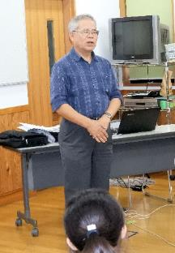 |  | 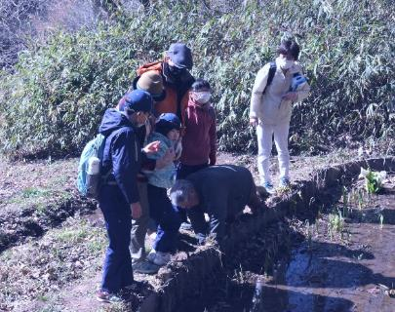 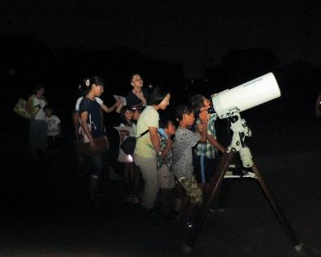

主な専門分野
（１） | 地質 |  | 荒川の再生、化石採集学習、天体、地質の成り立ち、宇宙線の測定他全般、古代中世の歴史 特に秩父平氏
（２） | 川の再生活動 |  | 50年前秩父のウナギは玉淀ダムで絶滅した(2019.9.12)出版

所有資格、経歴

所有資格 | 環境カウンセラー(市民) 環境再生医上級 中学校理科専修 高等学校理科１級 秩父学検定上級 第一級小型船舶操縦士 第二級アマチュア無線技士 他
経歴 | 私立高校物理、数学の教諭、中学校教諭理科、技術家庭、社会の教諭１９年、教頭７年、小・中学校長４校１１年、大学非常勤講師９年 ちちぶ観光ガイドの会会長
地域等での活動（複数記載可）
所属又は主催団体 |  |  | 団体や個人の活動紹介HP
秩父ミューズパーク公園インストラクター代表、秩父市環境市民会議副会長、秩父Petitジオミュージアム館長、アストレア大滝天体観測所長 |  |  | 現地主義、実証主義が信条のため、日本のみならず外国の皆既日食観測、ジオパークの研究を行う。日本のジオパーク４４カ所は全て踏査した。歴史科学にも関心を持ち、講演講座観光に活用している。

環境学習指導可能エリア
全市町村対応可／地域限定 |  | ※ 地域限定の場合：市町村・地域名 |  |  |  | 具体的な場所がある場合
全市町村
講座スタイル（複数〇可） |  | 対象（複数〇可）
講義 | 体験活動 | 未就学児 | 小学生 | 中学生 | 高校生 | 一般（大人） | 事業者
○ | ○ |  | ○ | ○ | ○ | ○ | ○

連絡先 |  |  |  | ※連絡先非公表の場合又は電話連絡を御希望の場合は、環境政策課 （０４８－８３０－３０１９）へお問い合わせください
MAIL | snaito@sannet.ne.jp
環境学習指導等の活動実績
全体 | 回数 | 環境学習への延べ参加人数
活動回数 | 年間20回以上 | 80+α |  | 実際には年間20回以上の環境活動を行っている。 以下に特別な活動のみ記載。

主な活動実績の紹介 |  |  |  |  | ※１枚に収まる範囲で記載願います
年 月 | 活動内容（環境学習のテーマ） |  |  | 依頼団体 |  | 主な対象 | 参加人数
2023/8 | 夏休み児童生徒大血川ジオ・天体体験学習会 国立公園内に新設した「秩父帯大血川ビジターセンター」で、「火山灰を洗う」「石灰岩をみがく」等、実習として募集した。 |  |  |  |  | 児童生徒 一般
2023/10 | 写真展を実施 「秩父地域で住民と共生する野生生物の生態とたくましさを記録する」 |  |  |  |  | 一般 | ６０名
2023/8～2024/3 | 書籍 「秩父の野生生物 －哺乳類を中心として－」 作成編集 ３月31日付けで出版予定 |  |  |  |  | サイサン環境保全基金助成
2024/2 | 研究報告会 「八重山諸島で秩父帯の証拠を探す」 石垣島、竹富島、竹富島でチャート、石灰岩を探し、西表島の環境保全について語った。 |  |  |  |  | 一般 | ２０名

以下は選択用の記載ですので、修正等は行わないでください

参照リスト
該当の有無 | ○ | ○
 | - | ×

年代 | 20代
 | 30代
 | 40代
 | 50代
 | 60代
 | 70代
 | 80代
 | 90代

活動エリア | 全市町村
 | 地域限定

主な専門分野 | 自然への愛着
 | 生態系・生物多様性
 | 水質
 | 川の再生活動
 | 大気
 | 地質
 | 地球温暖化
 | 資源・エネルギー
 | 産業
 | 消費生活・衣食住
 | 公害・化学物質
 | ３Ｒ
 | SDGs

日付 | 1月
 | 2月
 | 3月
 | 4月
 | 5月
 | 6月
 | 7月
 | 8月
 | 9月
 | 10月
 | 11月
 | 12月

83中山正則
埼玉県環境アドバイザー活動紹介個票 |  |  |  |  |  |  |  | 検索用一覧に戻る

名前 |  | ふりがな |  | 年代 | 所在市町村
中山 正則 |  | なかやま まさのり |  | 60代 | さいたま市

顔写真又はイラスト |  | 活動状況の写真（1～２枚）
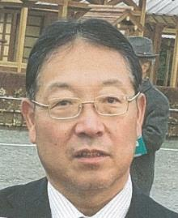 |  | 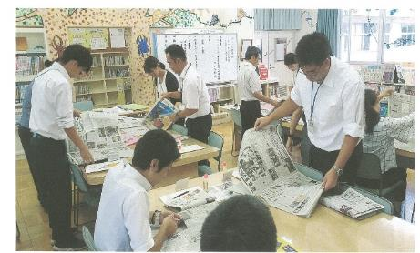 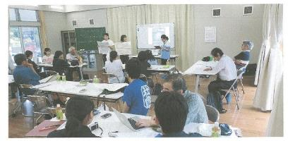

主な専門分野
（１） | 川の再生活動 |  | 環境教育、学校教育における河川に関する学問（理・社・総合）
（２） | 川の再生活動 |  | 埼玉県の河川史：河川の渡河点の変還（渡し舟、渡し場、橋）

所有資格、経歴

所有資格 | 学芸員、学校図書館司書教諭、小学校専修免許、中学校社会、高校社会の教員免許
経歴 | 元川の国アドバイザー、埼玉県「埼玉の水」副教本編集委員、国土交通省「荒川読本」編集委員、埼玉県荒川総合調査調査員、埼玉県中川水系総合調査調査員、春日部市庄和町史編集委員 等
地域等での活動（複数記載可）
所属又は主催団体 |  |  | 団体や個人の活動紹介HP
埼玉県社会科教育研究会、埼玉地理学会、埼玉県地方史研究会、NPO法人越谷市郷土研究会、日本地理学会、日本生活科・総合的学習教育学会 |  |  | 日本社会科教育学会 日本地理教育学会 越谷市立西方小学校

環境学習指導可能エリア
全市町村対応可／地域限定 |  | ※ 地域限定の場合：市町村・地域名 |  |  |  | 具体的な場所がある場合
全市町村 |  |  |  |  |  | 荒川流域 江戸川流域 中川流域
講座スタイル（複数〇可） |  | 対象（複数〇可）
講義 | 体験活動 | 未就学児 | 小学生 | 中学生 | 高校生 | 一般（大人） | 事業者
○ | ○ |  | ○ | ○ | ○ | ○

連絡先 |  |  |  | ※連絡先非公表の場合又は電話連絡を御希望の場合は、環境政策課 （０４８－８３０－３０１９）へお問い合わせください
MAIL | nakayama@mug.biglobe.ne.jp
環境学習指導等の活動実績
全体 | 回数 | 環境学習への延べ参加人数
活動回数 | 10 | 269

主な活動実績の紹介 |  |  |  |  | ※１枚に収まる範囲で記載願います
年 月 | 活動内容（環境学習のテーマ） |  |  | 依頼団体 |  | 主な対象 | 参加人数
令和元年 10～12月 | 水質調査の手法や学校周辺の水質調査 できる場所の紹介 （事前打合せ） |  |  | 浦和実業高校 |  | 高校生
令和元年 11月 | ESDや学校環境教育に関する授業を通しての教員研修指導 |  |  | 神奈川県 横浜市立恩田小学校 |  | 教員 | 40
令和元年 11月 | 地域の環境調査に基づく授業に関する 指導助言 |  |  | 茨城県大子町教育委員会 大子町立生瀬中学校 |  | 教員 筑波大学院生 | 20
令和元年 ９月 | ESDや学校環境教育に関する授業を通しての 教員研修指導 |  |  | 神奈川県 横浜市立恩田小学校 |  | 教員 | 40
令和元年 ８月 | 沖縄県宮古島における地下水脈の有効利用と地下ダムによる農業推移の現地研修会 |  |  | 埼玉県中学校 地理教育研究会 |  | 教員 | 8
令和元年 ８月 | 新聞記事を活用したNIEや環境教育等の教員研修指導 |  |  | 埼玉県三郷市立 彦郷小学校 |  | 教員 | 35
令和元年 ８月 | 荒川の洪水とその対策 現地研修会協力 |  |  | 埼玉県 社会科 教育研究会 |  | 教員 | 40
令和元年 ８月 | 地域の環境教育実施のための フィールドワーク研修会指導 |  |  | 茨城県大子町教育委員会と筑波大学連携事業と日本地理学会 |  | 教員+大学関係 | 50
令和元年 ８月 | 国土交通省 荒川上流河川事務所管内の洪水防止施設の見学と講義協力 |  |  | 埼玉県社会科教育研究会と国土交通省 |  | 教員 | 30
令和元年 ８月 | 地域の環境教育実施のための フィールドワーク研修の見学会事前調査 （久慈川周辺） |  |  | 茨城県大子町教育委員会と日本地理学会 他 |  | 教委関係+大学 | 6

 | 上記以外に指導教員として越谷市内小学校での理科・社会・総合の時間の環境教育・河川関係の授業指導あり

以下は選択用の記載ですので、修正等は行わないでください

参照リスト
該当の有無 | ○ | ○
 | - | ×

年代 | 20代
 | 30代
 | 40代
 | 50代
 | 60代
 | 70代
 | 80代
 | 90代

活動エリア | 全市町村
 | 地域限定

主な専門分野 | 自然への愛着
 | 生態系・生物多様性
 | 水質
 | 川の再生活動
 | 大気
 | 地質
 | 地球温暖化
 | 資源・エネルギー
 | 産業
 | 消費生活・衣食住
 | 公害・化学物質
 | ３Ｒ
 | SDGs

日付 | 1月
 | 2月
 | 3月
 | 4月
 | 5月
 | 6月
 | 7月
 | 8月
 | 9月
 | 10月
 | 11月
 | 12月

84西川裕美
埼玉県環境アドバイザー活動紹介個票 |  |  |  |  |  |  |  | 検索用一覧に戻る

名前 |  | ふりがな |  | 年代 | 所在市町村
西川裕美 |  | ニシカワヒロミ |  | 60代 | 北本市

顔写真又はイラスト |  | 活動状況の写真（1～２枚）
 |  | 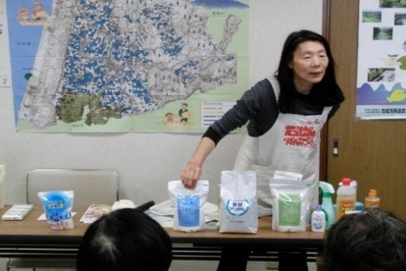 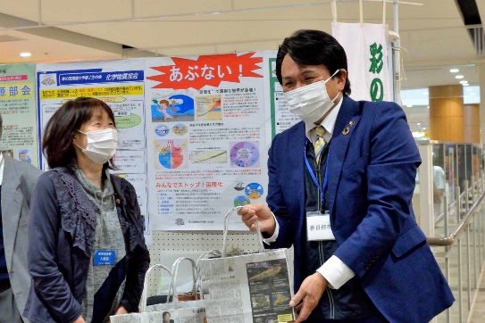

活動のPR |  | 環境に優しいナチュラルクリーニング実演（35年）。環境・地球温暖化へ配慮したごみ減量28年（段ボールコンポスト・新聞紙エコバックの普及）。の有害化学物質を避ける

主な専門分野
（１） | 消費生活・衣食住 |  | 環境に優しい生活提案（ナチュラルクリーニング実演。有害化学物質を避ける）ゴミ減量提案（ダンボールコンポスト・新聞エコバック普及）。フェアトレードの仕組みと消費生活。
（２） | 川の再生活動 |  | 水の大切さや日常生活で出来る節水・家庭排水への配慮実演。水の循環。水質調査。生物多様性。

所有資格、経歴

所有資格 | NACS-J自然観察指導員、プロジェクトWET JAPANエデュケーター、消費者被害防止サポーター
経歴 | 元川の国アドバイザー、北本市ごみ減量等推進市民会議理事、市民大学きたもと学苑講師、フェアトレード20年支援、川の水質調査活動（20年）、水の汚染を守る活動（35年）、段ボールコンポスト8年
地域等での活動（複数記載可）
所属又は主催団体 |  |  | 団体や個人の活動紹介HP
環境大学修了生の会、北本市ごみ減量推進市民会議、きれいな水といのちを守る東日本連絡会、荒川流域ネットワーク

環境学習指導可能エリア
全市町村対応可／地域限定 |  | ※ 地域限定の場合：市町村・地域名 |  |  |  | 具体的な場所がある場合
全市町村
講座スタイル（複数〇可） |  | 対象（複数〇可）
講義 | 体験活動 | 未就学児 | 小学生 | 中学生 | 高校生 | 一般（大人） | 事業者
○ | ○ | 〇 | ○ | ○ | ○ | ○ | -

連絡先 |  |  |  | ※連絡先非公表の場合又は電話連絡を御希望の場合は、環境政策課 （０４８－８３０－３０１９）へお問い合わせください
MAIL | hi-ro-24@galaxy.ocn.ne.jp
環境学習指導等の活動実績
全体 | 回数 | 環境学習への延べ参加人数
活動回数 | 11回 | 多数

主な活動実績の紹介 |  |  |  |  | ※１枚に収まる範囲で記載願います
年 月 | 活動内容（環境学習のテーマ） |  |  | 依頼団体 |  | 主な対象 | 参加人数
2月 | ごみ減量（ごみ減量の提案） |  |  | 北本市ごみ減量推進市民会議 |  | 自治会ごみ減量推進委員 | 135人
3月 | 環境問題啓発（新聞エコバック紹介） |  |  | 桜木公民館まつり |  | 住民 | 多数
3月 | 環境問題啓発（新聞エコバック紹介） |  |  | 春日部フォーラム |  | 住民 | 多数
5月 | ナチュラルクリーニング |  |  | 生活クラブ熊谷ブロックエコカフェ |  | 組合員 | 20人
5月 | 北本市ごみ減量市民会議の組織と活動 |  |  | 行田環境市民フォーラム |  | 会員 | 10人
10月 | 上手な洗濯講座 |  |  | 生活クラブ生協 |  | 組合員他 | 10人
10月 | ごみ減量等推進市民会議、展示会・啓発（段ボールコンポスト・エコバック実演） |  |  | 北本市ごみ減量市民会議 |  | 市役所ホール来場者 | ４５０人
11月 | ごみ減量（段ボールコンポスト・新聞紙バック） |  |  | 北本市福祉まつり |  | 来場者 | 多数
11月 | ごみ減量（段ボールコンポスト・新聞紙バック） |  |  | 蓮田・白岡衛生組合エコまつり |  | 来場者 | 多数
12月 | PFASについて説明 |  |  | 生活クラブ環境平和委員会 |  | 組合員 | 25人
12月 | ごみ減量（段ボールコンポスト・新聞紙バック） |  |  | 春日部市ぽぽらフェスティバル |  | 来場者 | 多数

以下は選択用の記載ですので、修正等は行わないでください

参照リスト
該当の有無 | ○ | ○
 | - | ×

年代 | 20代
 | 30代
 | 40代
 | 50代
 | 60代
 | 70代
 | 80代
 | 90代

活動エリア | 全市町村
 | 地域限定

主な専門分野 | 自然への愛着
 | 生態系・生物多様性
 | 水質
 | 川の再生活動
 | 大気
 | 地質
 | 地球温暖化
 | 資源・エネルギー
 | 産業
 | 消費生活・衣食住
 | 公害・化学物質
 | ３Ｒ
 | SDGs

日付 | 1月
 | 2月
 | 3月
 | 4月
 | 5月
 | 6月
 | 7月
 | 8月
 | 9月
 | 10月
 | 11月
 | 12月

89長谷川孝雄
埼玉県環境アドバイザー活動紹介個票 |  |  |  |  |  |  |  | 検索用一覧に戻る

名前 |  | ふりがな |  | 年代 | 所在市町村
長谷川 孝雄 |  | はせがわ たかお |  | 70代 | 戸田市

顔写真又はイラスト |  | 活動状況の写真（1～２枚）
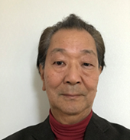 |  | 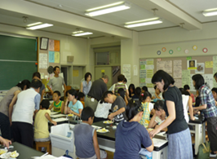 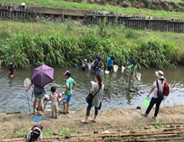

主な専門分野
（１） | 水質 |  | 簡易な水質測定(濁度、色度、透視度、pH、COD等)と原因調査
（２） | 川の再生活動 |  | 水質改善と水辺の生きもの調査

所有資格、経歴

所有資格 | 公害防止管理者水質1種、技術士(上下水道部門)
経歴 | 水処理機器の研究開発、川の国アドバイザー、元戸田市下水道ビジョン検討委員会委員、戸田市上下水道経営審議会委員
地域等での活動（複数記載可）
所属又は主催団体 |  |  | 団体や個人の活動紹介HP
戸田の川を考える会、埼玉県河川環境団体連絡協議会、蕨子ども科学教室 |  |  | ・子ども科学教室の開催 ・河川水質調査の実施 ・水辺の生きもの調査

環境学習指導可能エリア
全市町村対応可／地域限定 |  | ※ 地域限定の場合：市町村・地域名 |  |  |  | 具体的な場所がある場合
全市町村
講座スタイル（複数〇可） |  | 対象（複数〇可）
講義 | 体験活動 | 未就学児 | 小学生 | 中学生 | 高校生 | 一般（大人） | 事業者
○ | ○ |  | ○ | ○

連絡先 |  |  |  | ※連絡先非公表の場合又は電話連絡を御希望の場合は、環境政策課 （０４８－８３０－３０１９）へお問い合わせください
MAIL | hasegawa1950jp@yahoo.co.jp
環境学習指導等の活動実績
全体 | 回数 | 環境学習への延べ参加人数
活動回数 | ７回 | ４２５人

主な活動実績の紹介 |  |  |  |  | ※１枚に収まる範囲で記載願います
年 月 | 活動内容（環境学習のテーマ） |  |  | 依頼団体 |  | 主な対象 | 参加人数
平成元年６月 | 現地で笹目川の水質調査を行うとともに、周辺のゴミを集めて環境意識の向上を図る |  |  | イオンチアーズクラブ |  | 小学生 | １０名
平成元年７月 | 下水排水路を実地調査し、排水路で採水した水の処理実験と水質調査を行った |  |  | 戸田市立北中学校 |  | 中学生 | ３０名
平成元年７月 | 荒川、見沼代用水、戸田ボートコースの歴史とあゆみを現地調査と講義で説明 |  |  | 戸田市立北中学校 |  | 中学生 | ３０名
平成元年７月 | pH指示薬を「化学インク」として用いたぬり絵。酸性やアルカリ性を色で把握することを学ぶ |  |  | 戸田市の地区サマースクール戸田市「人材の森」経由 |  | 小学生 | ４０名
平成元年８月 | ストローを用いて正多面体を作り、シャボン液で幕を張り表面張力の理解を助ける |  |  | 戸田市の地区サマースクール戸田市「人材の森」経由 |  | 小学生 | ４０名
平成元年８月 | 笹目川で川遊びと生き物調査。前日から仕掛けておいた網で生きものを捕獲し・種類調査 |  |  | 川の愛護３団体の共催 |  | 子どもと成人 | １２５名
平成元年８月 | 小学４年生の総合学習として、川の汚れについて「私たちに何が出来、どうするか」というテーマの討論のサポートを行う |  |  | 戸田第二小学校 |  | 小学４年生 | １５０名 (３０名✖５ クラス)

以下は選択用の記載ですので、修正等は行わないでください

参照リスト
該当の有無 | ○ | ○
 | - | ×

年代 | 20代
 | 30代
 | 40代
 | 50代
 | 60代
 | 70代
 | 80代
 | 90代

活動エリア | 全市町村
 | 地域限定

主な専門分野 | 自然への愛着
 | 生態系・生物多様性
 | 水質
 | 川の再生活動
 | 大気
 | 地質
 | 地球温暖化
 | 資源・エネルギー
 | 産業
 | 消費生活・衣食住
 | 公害・化学物質
 | ３Ｒ
 | SDGs

日付 | 1月
 | 2月
 | 3月
 | 4月
 | 5月
 | 6月
 | 7月
 | 8月
 | 9月
 | 10月
 | 11月
 | 12月

90長谷川雅彦
埼玉県環境アドバイザー活動紹介個票 |  |  |  |  |  |  |  | 検索用一覧に戻る

名前 |  | ふりがな |  | 年代 | 所在市町村
長谷川雅彦 |  | はせがわまさひこ |  | 40代 | 三郷市

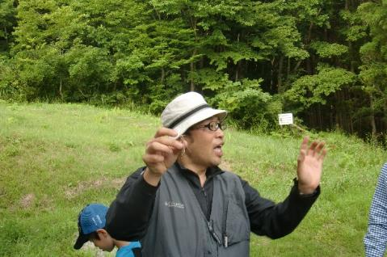
顔写真又はイラスト |  | 活動状況の写真（1～２枚）
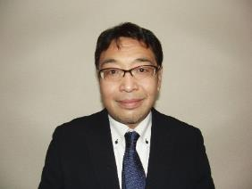

主な専門分野
（１） | 生態系・生物多様性 |  | 昆虫を中心とした自然環境学習
（２） | 川の再生活動 |  | ホタルをテーマとした川の自然環境学習

所有資格、経歴

所有資格
経歴 | 〇学校法人東京コミュニケーションアート専門学校 自然環境科の教員として、ネイチャーガイド・環境調査員の育成を行う。 〇㈱ツインリンクもてぎ 森の探見ミュージアム「ハローウッズ」に研究員・解説員として勤務 〇長野県 佐久市昆虫体験昆虫館 に研究員・解説員として勤務
地域等での活動（複数記載可）
所属又は主催団体 |  |  | 団体や個人の活動紹介HP

環境学習指導可能エリア
全市町村対応可／地域限定 |  | ※ 地域限定の場合：市町村・地域名 |  |  |  | 具体的な場所がある場合
全市町村
講座スタイル（複数〇可） |  | 対象（複数〇可）
講義 | 体験活動 | 未就学児 | 小学生 | 中学生 | 高校生 | 一般（大人） | 事業者
○ | ○ | ○ | ○ | ○ | ○ | ○ | ○

連絡先 |  |  |  | ※連絡先非公表の場合又は電話連絡を御希望の場合は、環境政策課 （０４８－８３０－３０１９）へお問い合わせください
MAIL
環境学習指導等の活動実績
全体 | 回数 | 環境学習への延べ参加人数
活動回数 | 2回 | 35人

主な活動実績の紹介 |  |  |  |  | ※１枚に収まる範囲で記載願います
年 月 | 活動内容（環境学習のテーマ） |  |  | 依頼団体 |  | 主な対象 | 参加人数
2021-11-01 | ホタル地域づくり講習会 テーマ：カワニナについて① |  |  | 氷川神社 |  | 大人 | 20人
2021-12-01 | ホタル地域づくり講習会 テーマ：カワニナについて② |  |  | 氷川神社 |  | 大人 | 15人

以下は選択用の記載ですので、修正等は行わないでください

参照リスト
該当の有無 | ○ | ○
 | - | ×

年代 | 20代
 | 30代
 | 40代
 | 50代
 | 60代
 | 70代
 | 80代
 | 90代

活動エリア | 全市町村
 | 地域限定

主な専門分野 | 自然への愛着
 | 生態系・生物多様性
 | 水質
 | 川の再生活動
 | 大気
 | 地質
 | 地球温暖化
 | 資源・エネルギー
 | 産業
 | 消費生活・衣食住
 | 公害・化学物質
 | ３Ｒ
 | SDGs

日付 | 1月
 | 2月
 | 3月
 | 4月
 | 5月
 | 6月
 | 7月
 | 8月
 | 9月
 | 10月
 | 11月
 | 12月

96福田直
埼玉県環境アドバイザー活動紹介個票 |  |  |  |  |  |  |  | 検索用一覧に戻る

名前 |  | ふりがな |  | 年代 | 所在市町村
福田 直 |  | ふくだ ただし |  |  | 日高市

顔写真又はイラスト |  | 活動状況の写真（1～２枚）
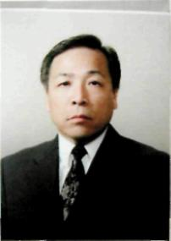 |  | 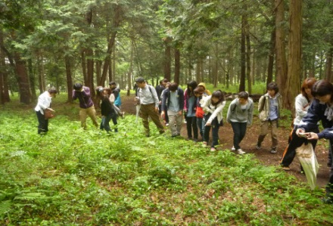 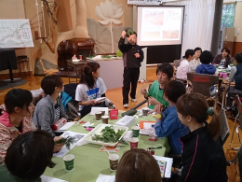

主な専門分野
（１） | 地質 |  | 土壌の性質・機能・生成等の解説、土壌劣化・侵食・砂漠化等の問題の解説、幼稚園、小・中・高における土壌教育
（２） | 川の再生活動 |  | 自然観察会を通して、河川の生きもの、水質などの調査・解説

所有資格、経歴

所有資格 | 自然観察指導員・筆跡診断士
経歴 | 大学教授
地域等での活動（複数記載可）
所属又は主催団体 |  |  | 団体や個人の活動紹介HP
けやの森自然塾 |  |  | http://keyanomorishizenjuku.com

環境学習指導可能エリア
全市町村対応可／地域限定 |  | ※ 地域限定の場合：市町村・地域名 |  |  |  | 具体的な場所がある場合
地域限定 |  | 県西部地区市町村
講座スタイル（複数〇可） |  | 対象（複数〇可）
講義 | 体験活動 | 未就学児 | 小学生 | 中学生 | 高校生 | 一般（大人） | 事業者
○ | ○ | ○ | ○ | ○ | ○ | ○ | ○

連絡先 |  |  |  | ※連絡先非公表の場合又は電話連絡を御希望の場合は、環境政策課 （０４８－８３０－３０１９）へお問い合わせください
MAIL | mizutomi@keyanomorishizenjuku.com
環境学習指導等の活動実績
全体 | 回数 | 環境学習への延べ参加人数
活動回数 | 10 | 180

主な活動実績の紹介 |  |  |  |  | ※１枚に収まる範囲で記載願います
年 月 | 活動内容（環境学習のテーマ） |  |  | 依頼団体 |  | 主な対象 | 参加人数
2023-08-22 | 富士山登山及び自然観察 |  |  | けやの森自然塾 |  | 小学生・保護者 | 35
2023-07-25 | 科学実験教室「河川改修と河原の植物」 |  |  | 環境教育研究所 |  | 小学生 | 17
2023-07-25 | 科学実験教室「川のよごれと水生生物」 |  |  | 環境教育研究所 |  | 小学生 | 15
2023-07-25 | 科学実験教室「河川のゴミと人々の生活」 |  |  | 環境教育研究所 |  | 小学生 | 18
2023-07-13 | 入間川中流域の水生昆虫の生息調査 |  |  | けやの森自然塾 |  | 小学生 | 25
2023-05-20 | 指導者養成講座「識る学ぶ楽しむ自然の講座」 |  |  | けやの森自然塾 |  | 幼稚園・小・中学校教諭など | 40
令和2年 8月 | 里山の自然の変化の観察 （植物遷移と野生動物の出現） |  |  | 狭山市学童保育室 |  | 小学生・中学生 | 58人
令和2年 7月 | ライトトラップで夜行性昆虫を調べよう |  |  | 狭山市内幼稚園・小学校 |  | 幼稚園児・小学生・中学生・保護者 | 72人
令和元年10月 | 講演会「土壌保全と地球の未来」 |  |  | 埼玉県高等学校生物研究会 |  | 高校教師等 | 68人
令和元年８月 | 入間川の水質及び水生生物、河川敷の植生調査１ |  |  | 狭山市学童保育室 |  | 小学生・中学生・保護者 | 35人
令和元年８月 | 入間川の水質及び水生生物、河川敷の植生調査２ |  |  | 狭山市学童保育室 |  | 小学生・中学生・保護者 | 31人
令和元年８月 | 富士山登山・解説「富士山の自然」（２回） |  |  | 狭山市学童保育室 |  | 小学生・中学生・保護者 | 83人
令和元年７月 | 入間川源流域の自然調査・講話 |  |  | 狭山市学童保育室 |  | 幼稚園児・小学生・保護者 | 79人
令和元年６月 | 講演会「自然体験活動のすすめー環境リテラシーの育成」 |  |  | 狭山市・けやの森自然塾 |  | 大人 | 110人
令和元年６月 | 環境教育研修会 |  |  | けやの森自然塾 |  | 子ども～大人 | 59人
平成31年 ４月 | 入間川上流の生きもの調査及び解説 |  |  | けやの森幼稚園・自然塾 |  | 幼稚園児・小学生・保護者 | 67人
平成31年 ３月 | 環境教育講演会 |  |  | 埼玉県立久喜工業高等学校 |  | 生徒・教職員 | 520人
平成31年 １月 | イグルーキャンプ「雪の観察会」（３日間） |  |  | けやの森自然塾 |  | 幼稚園児・小学生・中学生 | 75人

以下は選択用の記載ですので、修正等は行わないでください

参照リスト
該当の有無 | ○ | ○
 | - | ×

年代 | 20代
 | 30代
 | 40代
 | 50代
 | 60代
 | 70代
 | 80代
 | 90代

活動エリア | 全市町村
 | 地域限定

主な専門分野 | 自然への愛着
 | 生態系・生物多様性
 | 水質
 | 川の再生活動
 | 大気
 | 地質
 | 地球温暖化
 | 資源・エネルギー
 | 産業
 | 消費生活・衣食住
 | 公害・化学物質
 | ３Ｒ
 | SDGs

日付 | 1月
 | 2月
 | 3月
 | 4月
 | 5月
 | 6月
 | 7月
 | 8月
 | 9月
 | 10月
 | 11月
 | 12月

99藤身諭
埼玉県環境アドバイザー活動紹介個票 |  |  |  |  |  |  |  | 検索用一覧に戻る

名前 |  | ふりがな |  | 年代 | 所在市町村
藤身 諭 |  | ふじみ さとし |  | 50代 | 所沢市

顔写真又はイラスト |  | 活動状況の写真（1～２枚）
 |  | 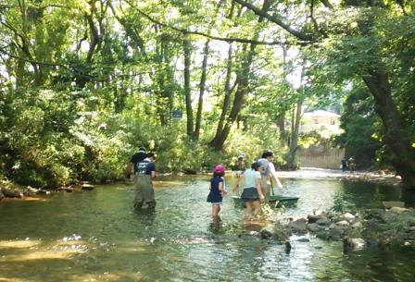

主な専門分野
（１） | 川の再生活動 |  | 川の環境の調べ方及び公表されている結果の解説
（２） | 水質 |  | 公表データや基準に係る解説

所有資格、経歴

所有資格 | 環境計量士（濃度関係）、公害防止管理者（水質第1種、ダイオキシン類関係）、 技術士（建設部門：建設環境）
経歴 | 元川の国アドバイザー、元環境教育アシスタント
地域等での活動（複数記載可）
所属又は主催団体 |  |  | 団体や個人の活動紹介HP
柳瀬川をきれいにする会

環境学習指導可能エリア
全市町村対応可／地域限定 |  | ※ 地域限定の場合：市町村・地域名 |  |  |  | 具体的な場所がある場合
地域限定 |  | 所沢市、さいたま市中心
講座スタイル（複数〇可） |  | 対象（複数〇可）
講義 | 体験活動 | 未就学児 | 小学生 | 中学生 | 高校生 | 一般（大人） | 事業者
○ |  |  | ○ | ○ | ○ | ○

連絡先 |  |  |  | ※連絡先非公表の場合又は電話連絡を御希望の場合は、環境政策課 （０４８－８３０－３０１９）へお問い合わせください
MAIL
環境学習指導等の活動実績
全体 | 回数 | 環境学習への延べ参加人数
活動回数 | 3 | 57人

主な活動実績の紹介 |  |  |  |  | ※１枚に収まる範囲で記載願います
年 月 | 活動内容（環境学習のテーマ） |  |  | 依頼団体 |  | 主な対象 | 参加人数
令和元年8月 | 柳瀬川クリーン作戦、川がき（川の清掃活動、カヌー体験） |  |  | 柳瀬川をきれいにする会（所属団体） |  | 地域住民 | 30人
令和元年6月 | 流域一斉の水質調査 |  |  | 東川を愛する会 |  | 地域住民、中学生 | 7人
令和元年5月 | 柳瀬川クリーン作戦(川の清掃活動） |  |  | 柳瀬川をきれいにする会（所属団体） |  | 地域住民 | 20人

以下は選択用の記載ですので、修正等は行わないでください

参照リスト
該当の有無 | ○ | ○
 | - | ×

年代 | 20代
 | 30代
 | 40代
 | 50代
 | 60代
 | 70代
 | 80代
 | 90代

活動エリア | 全市町村
 | 地域限定

主な専門分野 | 自然への愛着
 | 生態系・生物多様性
 | 水質
 | 川の再生活動
 | 大気
 | 地質
 | 地球温暖化
 | 資源・エネルギー
 | 産業
 | 消費生活・衣食住
 | 公害・化学物質
 | ３Ｒ
 | SDGs

日付 | 1月
 | 2月
 | 3月
 | 4月
 | 5月
 | 6月
 | 7月
 | 8月
 | 9月
 | 10月
 | 11月
 | 12月

115茂木幸蔵
埼玉県環境アドバイザー活動紹介個票 |  |  |  |  |  |  |  | 検索用一覧に戻る

名前 |  | ふりがな |  | 年代 | 所在市町村
茂木 幸蔵 |  | もぎ こうぞう |  | 70代 | 行田市

顔写真又はイラスト |  | 活動状況の写真（1～２枚）
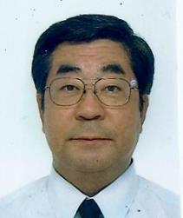 |  | 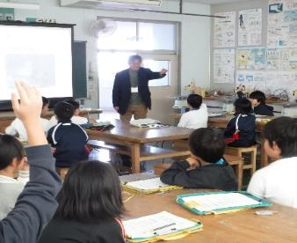 

主な専門分野
（１） | 生態系・生物多様性 |  | 自然環境における生きものの観察会を通して生物多様性を解説、主に鳥類。
（２） | 川の再生活動 |  | 県内の河川の学習と地域での河川清掃と周辺環境での生きもの調査

所有資格、経歴

所有資格 | こども環境管理士、ビオトープ管理士、NACS-J自然観察指導員
経歴 | 川の国アドバイザー、元行田市環境審議会委員2期、地域の河川清掃団体にて10年以上活動など、彩の国環境大学修了生の会役員
地域等での活動（複数記載可）
所属又は主催団体 |  |  | 団体や個人の活動紹介HP
行田環境市民フォーラム/行田ナチュラリストネットワーク会員 |  |  | https://www.city.gyoda.lg.jp
日本野鳥の会埼玉幹事 |  |  | http://www.wbsj-saitama.org/
忍川の環境に親しむ会

環境学習指導可能エリア
全市町村対応可／地域限定 |  | ※ 地域限定の場合：市町村・地域名 |  |  |  | 具体的な場所がある場合
全市町村
講座スタイル（複数〇可） |  | 対象（複数〇可）
講義 | 体験活動 | 未就学児 | 小学生 | 中学生 | 高校生 | 一般（大人） | 事業者
○ | ○ | ○ | ○ | ○ | ○ | ○ | ○

連絡先 |  |  |  | ※連絡先非公表の場合又は電話連絡を御希望の場合は、環境政策課 （０４８－８３０－３０１９）へお問い合わせください
MAIL | mogi3143box@yahoo.co.jp
環境学習指導等の活動実績
全体 | 回数 | 環境学習への延べ参加人数
活動回数 | 12 | 360人

主な活動実績の紹介 |  |  |  |  | ※１枚に収まる範囲で記載願います
年 月 | 活動内容（環境学習のテーマ） |  |  | 依頼団体 |  | 主な対象 | 参加人数
令和2年 11月 | 自然エネルギーと節電 |  |  | 行田市小学校 |  | 小学生 | 13人
令和2年 11月 | 自然エネルギーと節電 |  |  | 行田市小学校 |  | 小学生 | 66人
令和2年 11月 | 生物多様性 |  |  | 行田市小学校 |  | 小学生 | 79人
令和2年 12月 | 忍川清掃活動 |  |  | 忍川環境を守る会 |  | 大人 | 16人
令和2年 12月 | 忍川活動（標識設置作業） |  |  | 忍川の自然に親しむ会 |  | 大人 | 10人
令和５年 7月 | 忍川美化活動（生きもの調査） |  |  | 忍川の自然に親しむ会 |  | 会員 | 10人
令和５年 ８月 | 大宮氷川参道を歩く気温測定自然観察 |  |  | 彩の国環境大学修了生の会 |  | 会員 | 6人
令和５年 ９月 | 生物多様性（水生生物） |  |  | 行田市小学校（２校） |  | 小学生 | 95人
令和５年 ９月 | 秋の生態園 自然観察会 |  |  | 環境科学国際センター |  | 親子・一般の方 | 45人
令和５年 ９月 | 生物多様性（水生生物観察） |  |  | 加須市 |  | 小学生 | 25人
令和５年10月 | 自然エネルギーと節電 |  |  | 行田市小学校（３校） |  | 小学生 | 80人
令和６年 １月 | 食品ロス |  |  | 行田市小学校 |  | 小学校 | 30人
令和６年 ２月 | 食品ロス |  |  | 行田市小学校 |  | 小学校 | 60人
令和６年 ３月 | 野鳥観察会（生物多様性） |  |  | 彩の国環境大学修了生の会 |  | 会員 | 7人

以下は選択用の記載ですので、修正等は行わないでください

参照リスト
該当の有無 | ○ | ○
 | - | ×

年代 | 20代
 | 30代
 | 40代
 | 50代
 | 60代
 | 70代
 | 80代
 | 90代

活動エリア | 全市町村
 | 地域限定

主な専門分野 | 自然への愛着
 | 生態系・生物多様性
 | 水質
 | 川の再生活動
 | 大気
 | 地質
 | 地球温暖化
 | 資源・エネルギー
 | 産業
 | 消費生活・衣食住
 | 公害・化学物質
 | ３Ｒ
 | SDGs

日付 | 1月
 | 2月
 | 3月
 | 4月
 | 5月
 | 6月
 | 7月
 | 8月
 | 9月
 | 10月
 | 11月
 | 12月

126吉田俊彦
埼玉県環境アドバイザー活動紹介個票 |  |  |  |  |  |  |  | 検索用一覧に戻る

名前 |  | ふりがな |  | 年代 | 所在市町村
吉田 俊彦 |  | よしだ としひこ |  | 50代 | 入間市

顔写真又はイラスト |  | 活動状況の写真（1～２枚）
 |  |  

主な専門分野
（１） | 川の再生活動 |  | 漁協と協力した在来魚類の産卵床造成への協力など
（２） | 自然への愛着 |  | 魚釣りを通じ埼玉の川に郷土愛を持ってもらう活動

所有資格、経歴

所有資格 | 埼玉県漁場管理委員
経歴 | 元川の国アドバイザー
地域等での活動（複数記載可）
所属又は主催団体 |  |  | 団体や個人の活動紹介HP
NPO法人バーブレスフック普及協会 |  |  | http://npo-barblesshook.com/

環境学習指導可能エリア
全市町村対応可／地域限定 |  | ※ 地域限定の場合：市町村・地域名 |  |  |  | 具体的な場所がある場合
全市町村
講座スタイル（複数〇可） |  | 対象（複数〇可）
講義 | 体験活動 | 未就学児 | 小学生 | 中学生 | 高校生 | 一般（大人） | 事業者
○ | ○ |  | ○ | ○ | ○ | ○ | ○

連絡先 |  |  |  | ※連絡先非公表の場合又は電話連絡を御希望の場合は、環境政策課 （０４８－８３０－３０１９）へお問い合わせください
MAIL | office@npo-barblesshook.com
環境学習指導等の活動実績
全体 | 回数 | 環境学習への延べ参加人数
活動回数 | 8 | 約160名

主な活動実績の紹介 |  |  |  |  | ※１枚に収まる範囲で記載願います
年 月 | 活動内容（環境学習のテーマ） |  |  | 依頼団体 |  | 主な対象 | 参加人数
2024-05-22 | いるま川いきものさがし |  |  | NPO法人AIKURU |  | 児童とその親 | 22
2024-07-26 | 青少年居場所事業・霞川釣り体験 |  |  | AIKURUフリーベース |  | 中高生 | 15
2024-07-26 | 入間川川耕して |  |  | NPO法人AIKURU |  | 入間市民 | 20
2024-08-02 | 霞川・夏休み親子釣り体験 |  |  | バーブレスフック普及協会 |  | 学童とその親 | 18
2024-08-25 | 青少年居場所事業・霞川釣り体験 |  |  | ゴリラの勉強会 |  | 中高生 | 20
2024-09-28 | 不老川・ザリガニ獲り体験 |  |  | NPO法人AIKURU |  | 児童とその親 | 20
2024-11-04 | 青少年居場所事業・ブラックバス釣り体験 |  |  | AIKURUフリーベース |  | 中高生 | 15
2024-11-06 | いるま川秋のいきものさがし |  |  | NPO法人AIKURU |  | 学童とその親 | 15
2025-01-26 | 入間川笹伏せ・蛇籠・生きもの観察 |  |  | NPO法人AIKURU |  | 学童とその親 | 18

以下は選択用の記載ですので、修正等は行わないでください

参照リスト
該当の有無 | ○ | ○
 | - | ×

年代 | 20代
 | 30代
 | 40代
 | 50代
 | 60代
 | 70代
 | 80代
 | 90代

活動エリア | 全市町村
 | 地域限定

主な専門分野 | 自然への愛着
 | 生態系・生物多様性
 | 水質
 | 川の再生活動
 | 大気
 | 地質
 | 地球温暖化
 | 資源・エネルギー
 | 産業
 | 消費生活・衣食住
 | 公害・化学物質
 | ３Ｒ
 | SDGs

日付 | 1月
 | 2月
 | 3月
 | 4月
 | 5月
 | 6月
 | 7月
 | 8月
 | 9月
 | 10月
 | 11月
 | 12月

128吉田征人
埼玉県環境アドバイザー活動紹介個票 |  |  |  |  |  |  |  | 検索用一覧に戻る

名前 |  | ふりがな |  | 年代 | 所在市町村
吉田征人 |  | よしだゆくひと |  | 70代 | 鴻巣市

顔写真又はイラスト |  | 活動状況の写真（1～２枚）
 |  | 

主な専門分野
（１） | 地球温暖化 |  | 地球温暖化防止コミニュケーターとして講演活動。
（２） | 川の再生活動 |  | 小学生対象に川の環境学習（透視度・PH・COD・生き物観察など）の活動

所有資格、経歴

所有資格 | 元環境省地球温暖化防止コミニュケーター、騒音関係公害防止管理者、一級土木施工管理技士
経歴 | 彩の国環境大学修了、地球温暖化防止活動推進員、元川の国アドバイザー、元鴻巣市環境審議会委員
地域等での活動（複数記載可）
所属又は主催団体 |  |  | 団体や個人の活動紹介HP
鴻巣の環境を考える会、ふきあげ環境フォーラム |  |  | 元荒川の清掃活動、小学生に川の環境学習、夏休み講座（地元図書館にて）

環境学習指導可能エリア
全市町村対応可／地域限定 |  | ※ 地域限定の場合：市町村・地域名 |  |  |  | 具体的な場所がある場合
全市町村 |  |  |  |  |  | 元荒川地域（熊谷・行田・鴻巣）
講座スタイル（複数〇可） |  | 対象（複数〇可）
講義 | 体験活動 | 未就学児 | 小学生 | 中学生 | 高校生 | 一般（大人） | 事業者
○ | ○ | - | ○ | ○ | ○ | ○

連絡先 |  |  |  | ※連絡先非公表の場合又は電話連絡を御希望の場合は、環境政策課 （０４８－８３０－３０１９）へお問い合わせください
MAIL | yoshiyuku6060@outlook.jp
環境学習指導等の活動実績
全体 | 回数 | 環境学習への延べ参加人数
活動回数 | 13 | 673

主な活動実績の紹介 |  |  |  |  | ※１枚に収まる範囲で記載願います
年 月 | 活動内容（環境学習のテーマ） |  |  | 依頼団体 |  | 主な対象 | 参加人数
令和4年8月 | 環境学習（優しい地球温暖化の話し） |  |  | 鴻巣市立大芦放課後児童クラブ |  | 小学生 | 27
令和4年７月 | 川の環境学習（水質しらべと生き物の自然観察） |  |  | 鴻巣市立吹上小学校 |  | 小学4年生 | 110
令和3年6月 | 川の環境学習（水質しらべと生き物の自然観察） |  |  | 鴻巣市立吹上小学校 |  | 小学4年生 | 89
令和2年1月 | 環境学習（地球温暖化と私たちの暮らし） |  |  | 大芦放課後児童クラブ |  | 小学生 | 30
令和元年10月 | 川の環境学習（水質調査や生き物観察など） |  |  | 鴻巣市立吹上小学校 |  | 小学4年生 | 79
令和元年８月 | 優しい地球温暖化・二十四節気のクイズなど |  |  | 小谷学童 |  | 小学生 | 24
令和元年８月 | 優しい地球温暖化・二十四節気のクイズなど |  |  | 鴻巣市吹上児童クラブ |  | 小学生 | 75
令和元年８月 | 優しい地球温暖化・二十四節気のクイズなど |  |  | 鴻巣市下忍児童クラブ |  | 小学生 | 53
令和元年７月 | 夏休み環境学習（優しい地球温暖化） |  |  | 吹上図書館 |  | 小学生３年生～成人まで | 12
令和元年６月 | 川の環境学習（水質調査や生き物観察など） |  |  | 鴻巣市立下忍小学校 |  | 小学4年生 | 48
令和元年６月 | 川の環境学習（水質調査や生き物観察など） |  |  | 鴻巣市立常光小学校 |  | 小学４年生 | 38
令和元年５月 | 川の環境学習（水質調査や生き物観察など） |  |  | 鴻巣市立中央小学校 |  | 小学5年生 | 58
平成３１年１月 | 地球温暖化と私たちのくらし、クールチョイスなど |  |  | 鴻巣市馬室放課後児童クラブ |  | 小学生 | 30

以下は選択用の記載ですので、修正等は行わないでください

参照リスト
該当の有無 | ○ | ○
 | - | ×

年代 | 20代
 | 30代
 | 40代
 | 50代
 | 60代
 | 70代
 | 80代
 | 90代

活動エリア | 全市町村
 | 地域限定

主な専門分野 | 自然への愛着
 | 生態系・生物多様性
 | 水質
 | 川の再生活動
 | 大気
 | 地質
 | 地球温暖化
 | 資源・エネルギー
 | 産業
 | 消費生活・衣食住
 | 公害・化学物質
 | ３Ｒ
 | SDGs

日付 | 1月
 | 2月
 | 3月
 | 4月
 | 5月
 | 6月
 | 7月
 | 8月
 | 9月
 | 10月
 | 11月
 | 12月

129𠮷野修弘
埼玉県環境アドバイザー活動紹介個票 |  |  |  |  |  |  |  | 検索用一覧に戻る

名前 |  | ふりがな |  | 年代 | 所在市町村
𠮷野 修弘 |  | よしの のぶひろ |  | 60代 | 川口市

顔写真又はイラスト |  | 活動状況の写真（1～２枚）
 |  |  

主な専門分野
（１） | 生態系・生物多様性 |  | 自然観察・自然素材を使っての物作り（昆虫が専門です）
（２） | 川の再生活動 |  | 荒川の清掃活動・自然観察を通して川の大切さを解説

所有資格、経歴

所有資格 | NEAL（全国自然体験活動）リーダー・RAC（川に学ぶ体験活動協議会）インストラクター 川口市エコスクールン講師、環境社会検定資格
経歴 | 荒川クリーンエイド等で荒川＆支流の清掃、自然観察を始めてから25年 その後、各種資格を取得し、学校・公民館・川口見沼自然の家等で活動中
地域等での活動（複数記載可）
所属又は主催団体 |  |  | 団体や個人の活動紹介HP
NEAL（全国自然体験活動） |  |  | http://www.ecolife-kawaguchi.org/co2/center/educators/eco_schooln.htm
RAC（川に学ぶ体験活動協議会）
グラウンドワーク川口、荒川クリーンエイド

環境学習指導可能エリア
全市町村対応可／地域限定 |  | ※ 地域限定の場合：市町村・地域名 |  |  |  | 具体的な場所がある場合
全市町村 |  | ※自宅より2時間ぐらいの場所であればOK |  |  |  | 河川敷、公園、校庭等 教室、公民館等
講座スタイル（複数〇可） |  | 対象（複数〇可）
講義 | 体験活動 | 未就学児 | 小学生 | 中学生 | 高校生 | 一般（大人） | 事業者
○ | ○ | ○ | ○ | ○ |  | ○ | ○

連絡先 |  |  |  | ※連絡先非公表の場合又は電話連絡を御希望の場合は、環境政策課 （０４８－８３０－３０１９）へお問い合わせください
MAIL | papilio-nobu@jcom.zaq.ne.jp
環境学習指導等の活動実績
全体 | 回数 | 環境学習への延べ参加人数
活動回数 | 113 | 6,400人

主な活動実績の紹介 |  |  |  |  | ※１枚に収まる範囲で記載願います
年 月 | 活動内容（環境学習のテーマ） |  |  | 依頼団体 |  | 主な対象 | 参加人数
令和０５年０１月 | 見沼・自然観察（生きもの調査・野鳥観察） |  |  | 川口市自然保護対策課 |  | 小学生（親子） | ８０人
令和０５年０５月 | 校庭内の自然観察・生きもの調査 |  |  | 川口市柳崎小学校 |  | ４年生 | １００人
令和０５年０６月 | 見沼・自然観察（生きもの調査・昆虫） |  |  | 川口木曾呂小学校 |  | ４年生 | ４５人
令和０５年０７月 | グリーンセンター・夜の昆虫（虫）観察 |  |  | 川口市自然保護対策課 |  | 小学生（親子） | ５０人
令和０５年０７月 | イイナパーク川口・夜の昆虫（虫）観察 |  |  | 川口市自然保護対策課 |  | 小学生（親子） | ５０人
令和０５年０８月 | 見沼・夜の自然観察 |  |  | グラウンドワーク川口 |  | 小学生（親子） | １２０人
令和０５年０８月 | 川口市中台公園昆虫採集 ＆昆虫（虫）標本を利用しての話 |  |  | 川口市戸塚南小学校 |  | １年生～６年生 | ４０人
令和０５年０９月 | 綾瀬の森・昆虫採集＆観察 |  |  | 川口市戸塚東小学校 |  | 2年生 | １５０人
令和０５年０９月 | 見沼・自然観察（生きもの調査） |  |  | 川口市緑課 |  | 小学生（親子） | ７０人
令和０５年０９月 | 昆虫（虫）標本を利用しての話 |  |  | 川口市鳩ヶ谷小学校 |  | ３年生 | １５０人
令和０５年１０月 | 自然素材を使った物つくり |  |  | 川口市木曾呂小学校 |  | １年生 | １３５人
令和０５年１０月 | 校庭＆ビオトープ・自然観察 |  |  | 在家小学校・エコクラブ |  | 1年生～６年生 親子 | ３０人
令和０５年１１月 | 見沼・冬の生きもの調査 |  |  | グラウンドワーク川口 |  | 小学生（親子） | ３０人

以下は選択用の記載ですので、修正等は行わないでください

参照リスト
該当の有無 | ○ | ○
 | - | ×

年代 | 20代
 | 30代
 | 40代
 | 50代
 | 60代
 | 70代
 | 80代
 | 90代

活動エリア | 全市町村
 | 地域限定

主な専門分野 | 自然への愛着
 | 生態系・生物多様性
 | 水質
 | 川の再生活動
 | 大気
 | 地質
 | 地球温暖化
 | 資源・エネルギー
 | 産業
 | 消費生活・衣食住
 | 公害・化学物質
 | ３Ｒ
 | SDGs

日付 | 1月
 | 2月
 | 3月
 | 4月
 | 5月
 | 6月
 | 7月
 | 8月
 | 9月
 | 10月
 | 11月
 | 12月

131渡辺仁
埼玉県環境アドバイザー活動紹介個票 |  |  |  |  |  |  |  | 検索用一覧に戻る

名前 |  | ふりがな |  | 年代 | 所在市町村
渡辺 仁 |  | わたなべ ひとし |  | 70代 | 東松山市

顔写真又はイラスト |  | 活動状況の写真（1～２枚）
 |  |  

主な専門分野
（１） | 生態系・生物多様性 |  | 自然の調査・観察会をとおして、生物多様性の大切さなどを解説・講義
（２） | 川の再生活動 |  | 多自然川づくり、動植物等の生き物にやさしい河川環境保全

所有資格、経歴

所有資格 | 技術士「建設部門（建設環境）」＆「応用理学部門（地球物理及び地球科学）」、測量士（写真判読、計測）
経歴 | 建設コンサルタントに従事（環境部門、アセスメント）、川の国アドバイザー、環境アドバイザー、 市内小学校評議員等
地域等での活動（複数記載可）
所属又は主催団体 |  |  | 団体や個人の活動紹介HP
比企の川づくり協議会 比企自然学校 |  |  | http://hikinokawa.hikieco.net/ http://hikishizengakko.org/index.html

環境学習指導可能エリア
全市町村対応可／地域限定 |  | ※ 地域限定の場合：市町村・地域名 |  |  |  | 具体的な場所がある場合
地域限定 |  | 東松山市・比企郡町村 |  |  |  | 東松山市鞍掛清流の郷 市野川吉見百穴前 市野川滑川町羽尾地区
講座スタイル（複数〇可） |  | 対象（複数〇可）
講義 | 体験活動 | 未就学児 | 小学生 | 中学生 | 高校生 | 一般（大人） | 事業者
○ | ○ | - | ○ | ○ | - | ○ | ○

連絡先 |  |  |  | ※連絡先非公表の場合又は電話連絡を御希望の場合は、環境政策課 （０４８－８３０－３０１９）へお問い合わせください
MAIL | yama1947-jin@krc.biglobe.net.jp
環境学習指導等の活動実績
全体 | 回数 | 環境学習への延べ参加人数
活動回数 | １0回 | 約380名

主な活動実績の紹介 |  |  |  |  | ※１枚に収まる範囲で記載願います
年 月 | 活動内容（環境学習のテーマ） |  |  | 依頼団体 |  | 主な対象 | 参加人数
令和２年 １２月 | 市野川河川敷と学校近隣郊外での バードウォッチング（冬鳥、水鳥） |  |  | 東松山市立新宿小学校 |  | 小学５年生全員 | ７４名
令和２年 １１月 | 「河川環境保全に携わる市民団体の分布と係わり」の研究課題協力（修士論文） |  |  | 筑波大学大学院 （修士課程） |  | 大学院修士 | ５名
令和２年 １１月 | 第１７回ふれあい市野川クリーンアップ作戦 『埼玉県プラごみゼロ・ウィーク』に参加 |  |  | ふれあい市野川クリーンアップ作戦協議会 東松山ロータリークラブ等 |  | 東松山市、 吉見町 関連団体 | 約８０名
令和２年 １１月 | 未来を考えるシンポジューム 「ホタルと生物多様性について」 |  |  | 比企自然学校 |  | 高坂地区自治会会員 | １５名
令和２年 １０月 | 台風19号被害地の復旧工事と河川見学会の紹介 （ZOOMによるオンライン会議形式） |  |  | 熊谷市の環境を考える 連絡協議会 |  | 市民活動支援センター職員等 | 約２５名
令和２年 ８月 | 市民自主作成「カナディアン・カヌー」の進水式 鞍掛堰上流にて |  |  | 比企自然学校 |  | 会員 | １０名
令和２年 ７月 | 市野川の変遷歴史、地理、生き物学習 ４年生担任教諭からのビデオ・インタビュー |  |  | 東松山市立新宿小学校 |  | 小学４年生全員 | ６８名
令和２年 ６月 | 荒川流域一斉水質調査 |  |  | NPO荒川流域ネットワーク |  | 都幾川４地点 市野川６地点 | ４名
令和２年 ３月 | 台風１９号被害地でのボランティア活動と復旧活動の現在（ポスター展示） |  |  | 武州・入間川プロジェクト ポスター展示・説明会 |  | 川越駅前 百貨店アトレ６階 | 見学者 約２０名
令和２年 ２月 | 第１９回河川見学会、水害シンポ開催 （国）荒川上流河川事務所、（県）東松山県土整備事務所、（市）環境産業部の協力 |  |  | 都幾川水害復旧工事３箇所 シンポは唐子市民活動センターにて |  | 台風19号被害地の復旧工事 と現地見学会 | ７８名

以下は選択用の記載ですので、修正等は行わないでください

参照リスト
該当の有無 | ○ | ○
 | - | ×

年代 | 20代
 | 30代
 | 40代
 | 50代
 | 60代
 | 70代
 | 80代
 | 90代

活動エリア | 全市町村
 | 地域限定

主な専門分野 | 自然への愛着
 | 生態系・生物多様性
 | 水質
 | 川の再生活動
 | 大気
 | 地質
 | 地球温暖化
 | 資源・エネルギー
 | 産業
 | 消費生活・衣食住
 | 公害・化学物質
 | ３Ｒ
 | SDGs

日付 | 1月
 | 2月
 | 3月
 | 4月
 | 5月
 | 6月
 | 7月
 | 8月
 | 9月
 | 10月
 | 11月
 | 12月

